무역(현대코퍼레이션)
3위 현대코퍼레이션 계열사

계열사명 | 종업원수 | 업종 | 주소 | URL | 정보보안 관심도 |  | 기타
 |  |  |  |  | 인증 | 기사, 보고서
현대코퍼레이션(주) | 239 | 변압기, 플랜트, 선박, 자동차, 철강 화학 및 기타 상품의 무역과 유통을 담당 | 서울특별시 종로구 율곡로2길 25 | www.hyundaicorp.com | X | 현대코퍼레이션과 계열사의 유의미한 보안관련 정보 없고 현대코퍼레이션은 지속가능경영보고서도 별도 발간하지 않음 조선업에 속하는 협력사의 경우 사이버 보안에 대한 관심도 매우 높음 | 중견기업(2016년 현대중공업 기업집단에서 계열 분리) 소속 계열사: 9개사 / 전체 종업원수: 3,029명 승용부품, 철강, 석유화학 사업부문이 전체 매출 90% 구성으로 현대제철, 현대자동차, HD현대오일뱅크가 주요 고객사
(주)에이치애비뉴앤컴퍼니 | 15 | 전구, 램프 및 조명장치 도매업 | 서울특별시 종로구 사직로12길 21(내자동,광희빌딩 2층) | www.havenue.co.kr | X |  | 홈페이지 개편중
(주)현대에쓰앤에쓰 | 2,675 | 상용 인력 공급 및 인사관리 서비스 | 서울특별시 종로구 사직로12길 21 (내자동 광희빌딩) | www.h-sns.com | X
현대네비스(주) | 33 | 화물운송 중개 | 서울특별시 종로구 율곡로2길 25 15층 (수송동,연합뉴스빌딩) | www.hyundainavis.com | X
현대코퍼레이션홀딩스(주) | 67 | 브랜드 라이선스 사업, 축산물 도매업 등 | 서울특별시 종로구 율곡로2길 25 (수송동, 연합뉴스빌딩) | www.hyundaicorpholdings.com | X
현대씨스퀘어㈜ | 50 | 화장품 및 화장용품 도매업 | 서울특별시 종로구 율곡로2길 25 (수송동, 연합뉴스빌딩) | http://www.hyundaicsquare.com/ | X
프롤로그벤처스(주) | 6 | 벤처투자회사 | 서울특별시 강남구 테헤란로87길 39, 4층(삼성동, 심스빌딩) | http://prologuevc.co.kr/ | X |  | 투자회사: 미스터아빠, 심플플래닛, 네오캔바이오, 퍼밋, 아머드프레시 https://thevc.kr/prologueventures
현대리뉴어블랩(주) | - | 태양력 발전업 | 서울특별시 종로구 율곡로2길 25 | - | X |  | 종업원수, 홈페이지 정보없음

현대코퍼레이션 협력사 | 현대중공업, 현대미포조선, 현대오일뱅크, 현대오일터미널, 현대코퍼레이션, 현대케미칼, 대한조선 등이 기원테크 EG-플랫폼 고객사
구분 | 주요 협력사명 | 종업원수 (출처:나이스기업정보) | 주소 | url | 정보보안 관심도 |  | 도입 ICT 솔루션과 특징 | 기타
 |  |  |  |  | 인증 | 기사, 보고서
철강 | 포스코 | 17,651 | 경상북도 포항시 남구 동해안로 6261 (괴동동) | www.posco.co.kr | ISO 27001 | (19.06) 포항제철소, 랜섬웨어 사이버테러 대응 모의훈련 실시 http://www.kbsm.net/news/view.php?idx=247115 (24.03) 포스코플로우, 물류 파트너사 대상 정보 보안교육 실시 https://www.gycitizen.com/news/articleView.html?idxno=43497
 | 현대제철 | 11,728 | 인천광역시 동구 중봉대로 63 (송현동,현대제철(주)) | www.hyundai-steel.com | ISO 27001 | (20.12) 파수, 현대제철에 문서 암호화 및 설계도면 무단반출 차단가능한 솔루션 구축 https://www.boannews.com/media/view.asp?idx=93630&kind= (20.01) 현대제철, 제조공정에 '산업용 사물인터넷(IIoT)' 안전 적용 위해 이스라엘 보안회사 '워터폴 시크리티 솔루션'과 계약 https://www.theguru.co.kr/news/article.html?no=8462 (20.12) 현대제철·현대건설 사내 피싱 사이트 등장 https://www.joongang.co.kr/article/23936939 (보고서) 전 임직원을 대상으로 모의피싱 훈련. 21년부터 분기별로 진행하며 다양한 사회공학적 공격과 형태(링크, 피싱사이트, 악성파일 첨부형)를 반영한 훈련 콘텐츠를 통해 사이버 공격에 대한 보안의식 강화 / 22년 1분기부터는 모의피싱 훈련 시스템을 신규 도입하여 기존 단일 훈련 콘텐츠를 복수 콘텐츠로 강화해 보다 심화된 훈련 시행 / 또한 피싱훈련결과 분석을 통해 취약 임직원에 대한 심화 교육 별도 진행 / 22년부터 중복 감염자에 대한 추가적인 별도 모의훈련을 3회 이상 진행해 임직원의 경각심을 제고하고 피해예방을 강화할 계획 | 1. 세이퍼존 - 글로벌 세계 시장에서 사용하는 다양한 운영체제(MS, Linux, Mac, iOS, 안드로이드, loT OS)를 지원하는 크로스 플랫폼 및 클라우드 기반의 차세대 엔드포인트 보안솔루션 개발 전문기업
 | 현대스틸파이프㈜ | 900~950 | 울산광역시 북구 염포로 706 (염포동) | www.hyundai-steelpipe.com | X
 | KG스틸 | 1,126 | 서울특별시 중구 통일로 92 5층 (순화동, KG타워) | www.kg-steel.co.kr | X
 | 동국제강 | 2,047 | 서울 특별시 중구 을지로 5길 19 페럼타워 | https://www.dongkuksteel.com | X | (14.03)동국제강, ERP 기반 통합문서관리로 비정형 데이터 유출에 대한 모니터링 기반 마련해 정보유출 사고 위험 방지 https://www.datanet.co.kr/news/articleView.html?idxno=71547 (보고서) - 반기별로 한국인터넷진흥원(KISA)에서 주관하는 사이버 위기대응 모의훈련에 참여하여 해킹메일 훈련, 디도스 공격 대응 훈련 등을 진행 - 취약점 점검 솔루션을 도입해 정보 시스템, 소스코드 점검을 통해 취약점 사전 발견 및 조치, 사이버 위협 사전 식별, 완화를 수행하고 있으며 위험평가를 통해 향후 개선 과제를 도출하여 관리 - 보안 전문업체의 협력 하에 웹·모바일 앱 모의해킹을 함으로써 외부로부터 유입될 수 있는 공격 포인트를 파악 | 1. 크리니티 - 메일 협업&보안 전문 기업
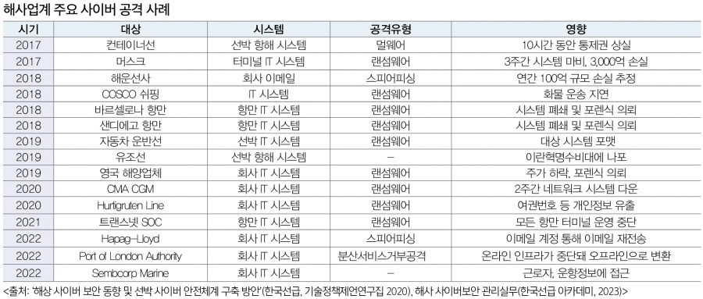
 | 세아제강 | 760 | 서울 마포구 양화로 45 세아타워 25, 26, 27층 | https://www.seahsteel.co.kr/ | X | (보고서) - 매년 상ㆍ하반기 SAP(Software Applications and Products) 권한 검토를 기반으로 전 임직원들에 대한 접근 권한을 통제하며, 다양한 보안 솔루션을 활용하여 정보보안 리스크 발생에 대처 - 매년 전 임직원을 대상으로 정보보호 교육 시행 | 1. DBSAFER : 접근제어, 명령어 통제, 사용자 인증 등을 통해 DB 보안성 강화 및 컴플라이언스 증적 제공 2. V3 : 백신 및 백신 관리 솔루션 통합 연계 플랫폼을 도입하여 V3 클라이언트 관리 3. 외부에서 내부망 접근 시 사용자 인증을 통해 인가된 사용자만 접근 가능하도록 관리 4. 자산관리솔루션(NetHelper) : 부가기능을 통해 PC 보안 매체 제어 및 PC 보안 점검 5. 비업무차단솔루션(eWalker Security V7) : 등록된 정책에 따른 비업무 유해 서비스 차단 6. IP 관리 솔루션(TCO): 네트워크에 연결된 모든 단말 정보 수집 및 관리
석유화학 | 현대오일뱅크 | 2,108 | 서울 중구 남대문로5가 연세빌딩 21층 | http://www.oilbank.co.kr | ISMS (보너스카드 서비스 운영) | (15.10) 현대오일뱅크, 기원테크의 시큐메일 가드 도입하여 지능형 이메일 공격(APT) 대응 https://www.sportsseoul.com/news/read/298860 | 1. 기원테크 - EG-플랫폼
자동차 | 현대자동차 | 72,188 | 서울특별시 서초구 헌릉로 12 (양재동) | https://www.hyundai.com/kr/ko/e | ISO 27001 | (20.12)北추정 해커, 현대차그룹 계열사 피싱 사이트 개설 https://www.donga.com/news/article/all/20201203/104279009/1
상용차량 | 현대로템 | 4,087 | 경상남도 창원시 의창구 창원대로 488 (대원동) | http://www.hyundai-rotem.co.kr | X | 지란지교소프트의 방산업체 통합 PC 보안 솔루션 오피스키퍼 도입한 것으로 추정 https://blog.naver.com/zionsecurity/223533877376 | 1. 지란지교시큐리티 - 오피스하드 VEX(문서보안) 2. 스패로우 - 애플리케이션 보안 및 품질 솔루션 기업
선박 | 에이치디현대중공업 | 14,377 | 울산광역시 동구 방어진순환도로 1000 (전하동) | http://www.hhi.co.kr | ISO 27001 | (18.11) 현대중공업, 세계 첫 사이버보안 적용 선박 건조 http://www.wikileaks-kr.org/news/articleView.html?idxno=40556 (22.01) 현대중공업, 업계 최초 정보보호 ISO 4종 동시 획득 https://www.fnnews.com/news/202201111102431993 | 1. 기원테크 - EG-플랫폼 | 조선업에 속하는 협력사의 경우 사이버 보안에 대한 관심도 매우 높음 최근 선박 내 각종 시스템이 통합되고 디지털화가 확대되면서 보안 공격에 대한 위협이 증가했기 때문 22년까지 공개된 해상 사이버 공격의 유형은 주로 멀웨어(랜섬웨어), 일부 스피어 피싱과 Ddos 발생 so 국제선급협회(IASC), 올해 7월 이후 체결되는 모든 선박 건조 계약에 대해 사이버 복원력 기술을 확보하도록 의무화(UR E26)
 | 현대삼호중공업 | 3,897 | 전라남도 영암군 삼호읍 대불로 93 (삼포리) | http://www.hshi.co.kr | ISO 27001 | (22.04) 현대삼호중공업, 랜섬웨어 공격 당해 https://www.seoul.co.kr/news/economy/2022/04/24/20220424500123
 | 에이치디현대미포㈜ | 3,892 | 울산광역시 동구 방어진순환도로 100 HD현대미포 | http://www.hmd.co.kr | ISO 27001 | (24.01) 현대미포, 현대마린솔루션과 한국선급과 협력해 자율운항선박 사이버 보안 개발 http://www.maritimepress.co.kr/news/articleView.html?idxno=319100 | 1. 기원테크 - EG-플랫폼
플랜트 | 에이치디현대중공업 | 14,377 | 울산광역시 동구 방어진순환도로 1000 (전하동) | http://www.hhi.co.kr | ISO 27001
 | 현대건설 | 7,144 | 서울특별시 종로구 율곡로 75 (계동) | http://www.hdec.kr | ISO 27001 | (24.05)AI 활용 확대하는 건설업계, AI를 학습시키기 위한 대량의 데이터 공급에 따른 기술유출과 데이터보안 문제에 대해 함께 고려돼야 https://www.newsquest.co.kr/news/articleView.html?idxno=223356 (21.11)대형건설사 아파트브랜드 걸린 스마트홈 경쟁 치열, 보안은 해킹에 취약 https://www.businesspost.co.kr/BP?command=article_view&num=258370 (20.12) 현대제철·현대건설 사내 피싱 사이트 등장 https://www.joongang.co.kr/article/23936939 | 1. 스패로우 - 애플리케이션 보안 및 품질 솔루션 기업
 | 현대엔지니어링㈜ | 7,482 | 서울특별시 종로구 율곡로 75 (계동) | http://www.hec.co.kr | ISO 27001 | (20.02)현대엔지니어링 사칭 악성메일 유포 https://www.boannews.com/media/view.asp?idx=86253
 | 한국전력공사 | 22,085 | 전라남도 나주시 전력로 55 (빛가람동) | http://home.kepco.co.kr | X | (22.07)한국전력공사, 공공기관 최초 '정보보안 GRC 시스템' 구축 https://www.paxetv.com/news/articleView.html?idxno=149634#google_vignette (19.03)기업용 웹메일 솔루션 전문기업 아이모션, 한국전력공사 웹메일 솔루션 공급사로 선정 https://www.datanet.co.kr/news/articleView.html?idxno=132391
전기전자 | 에이치디현대중공업 | 14,377 | 울산광역시 동구 방어진순환도로 1000 (전하동) | http://www.hhi.co.kr | ISO 27001 |  | 1. 기원테크 - EG-플랫폼
 | HD현대일렉트릭 | 2,119 | 경기도 성남시 분당구 분당수서로 477 | http://www.hd-hyundaielectric.com | ISO 27001 | (19.06)현대일렉트릭 선박용 스마트 통합 통신 시스템, 한국선급 최초로 사이버보안 형식승인 증서 수여 https://www.mtnews.net/news/articleView.html?idxno=6226 (21.01)클라우드 마이그레이션 전문기업 오픈소스컨설팅, 현대일렉트릭의 쿠버네티스 기반 클라우드 시스템을 성공적으로 구축 https://www.dailysecu.com/news/articleView.html?idxno=119969 |  | 현대코퍼레이션이 변압기 북미 지역 공급 판매 벤더
건설장비 | 에이치디현대중공업 | 14,377 | 울산광역시 동구 방어진순환도로 1000 (전하동) | http://www.hhi.co.kr | ISO 27001 |  | 1. 기원테크 - EG-플랫폼

 | 질문 1. 기원테크 솔루션 도입 기업들은 기존에 이메일 보안 솔루션이 없던 기업들인지, 타 기업에서 기원테크로 변경한 기업은 없는지(알 수 있는지 없는지도 궁금)
 | 1-2. 보통 기원테크 솔루션 도입 기업의 경로가 어떻게 되는지? 기원테크가 먼저 기업에 접촉? 아니면 기업에서 기원테크에 접촉?(그렇다면 기원테크를 어떻게 알게되었나?)

자동차(현대자동차)
(출처: 현대자동차, 한국산업단지공단, DART) |  | 클라우드 사용
구분 | 기업명 | 종업원 수 | 매출액(단위:천원) | 클라우드 사용 내용 | 보안 관심도 | 주소 | 사업내용 | url | 관련 자료
자동차 (완성차/그룹사) | 현대자동차(주) | 69,755 | 78,033,758,000 | 자체 구축한 프라이빗 클라우드인 'H클라우드'를 통해 전 세계에서 운영되는 커넥티드 카 서비스 등을 지원 |  | 서울 서초구 헌릉로 12 | 자동차(승용차,버스,트럭,특장차),자동차부품,자동차전착도료 제 | https://www.hyundai.com/kr/ko/e | https://www.automotivelogistics.media/digital-technology/hyundai-to-sell-vehicles-through-amazon-and-move-supply-chain-operations-to-the-cloud/44919.article
 | 기아(주) | 35,636 | 58,519,958,000 | Google Cloud와 협력하여 Google Workspace 및 AI, 머신러닝 서비스를 활용 |  | 서울 서초구 헌릉로 12 | 승용차,중대형버스,트럭,민수특수차량,군수차량 제조,판매,정비 | https://www.kia.com/kr | https://cloud.google.com/customers/kia?hl=ko

자동차 (부품/계열사) | 현대모비스(주) | 11,985 | 38,970,304,000 | - 세일즈포스의 세일즈 클라우드를 활용하여 이메일 툴과 통합된 업무 환경을 구축 - 유해 트래픽의 실시간 탐지가 가능한 클라우드 기반의 통합 보안서비스인 SASE1) 도입 | 촬영과 캡처 등 보안환경 우회로 인한 정보유출을 막기 위해 워터마크 솔루션을 적용하였고, 그룹 차원의 보안강화를 위한 EDR 보안솔루션을 적용해 보안 인프라를 강화 정보보호 교육 및 악성메일 모의훈련(분기별 1회 시행 중) | 서울 강남구 테헤란로 203 | 부품 생산 및 모듈 직접 공급(핵심계열사) | https://www.mobis.co.kr/kr/index.do | 현대모비스 지속가능성보고서 2023.pdf https://www.salesforce.com/kr/customer-success-stories/Hyundaimobis/?bc=HA
 | 현대트랜시스 | 4,065 | 8,596,884,000 | - 주로 AWS를 이용 중이며 클라우드 기반의 ERP 및 협업 도구 사용 중인 것으로 파악 - 디지털 트윈 기술을 활용하여 클라우드 기반의 시스템과 연계된 보안 및 데이터 관리 시스템을 운영 - 클라우드 기반 솔루션을 통해 데이터를 실시간으로 분석하고 관리하는 데 사용 | 인가된 사용자들만 접속 가능한 전용 앱스토어에 업무용 앱을 등록함으로써 누구에게나 공개되는 구글, 애플의 앱마켓에 업무용 앱을 노출하지 않고도 직원들에게 편리하게 배포 | 충청남도 서산시 성연면 신당1로 105 | 자동차용 변속기 및 시트 시스템 제조 | http://www.hyundai-transys.com | https://www.etnews.com/20240702000043 https://blog.hyundai-transys.com/315
 | 현대위아(주) | 2,914 | 7,235,272,000 | 주로 AWS를 이용 중이며 클라우드 기반의 ERP 및 협업 도구 사용 중인 것으로 파악 | 보안 인증 국제정보호 경영시스템(ISO/IEC 27001:2022IS 544531) 사용 중 | 경남 창원시 성산구 정동로 153 | 엔진, 변속기, 구동 시스템 제조 및 주요 부품 직접 공급하는 핵심사 | https://www.hyundai-wia.com/main/main.asp
 | (주)현대케피코 | 1,675 | 2,458,334,457 |  |  | 경기 군포시 고산로 102 | 전자제어 장치를 제조하는 회사 / 엔진 컨트롤 모듈(ECM) 등 전자 장비 공급 | https://www.hyundai-kefico.com/ko/main/index.do
 | 현대모트라스(주) | 4,991 | 662,340,241 | 주로 AWS를 이용 중이며 클라우드 기반의 ERP 및 협업 도구 사용 중인 것으로 파악 |  | 충남 아산시 영인면 토정로 40 | 그룹의 제조 및 공급업체로 활동 / 자동차부품,공작기계 제조 | https://motras.com/
 | 현대엠시트(주) | 387 | 634,607,354 | 주로 AWS를 이용 중이며 클라우드 기반의 ERP 및 협업 도구 사용 중인 것으로 파악 | 보안 인증 국제정보호 경영시스템(ISO/IEC 27001:2022IS 544531) 사용 중 | 충남 아산시 신창면 서부북로 231 | 자동차 시트 제조, 차량 내장제 공급 | https://www.hyundai-mseat.com/ko/main.asp
 | 현대아이에이치엘(주) | 522 | 430,125,830 |  |  | 경북 경주시 외동읍 문산공단길 215 | 자동차 램프 중심으로 자동차용 부품 제조 및 구조설계, 광학설계, 배광시험, 방열 해석, 내열 해석 등의 연구를 지속하며 신기술 개발 | https://www.ihl.co.kr/
 | 현대파텍스(주) | 57 | 75,442,016 |  |  | 충남 서산시 지곡면 무장길 29 | 고객 연계 전산 시스템을 기반으로 단종 차량 위주 A/S 부품 공급 및 일관 생산체제 구축을 통한 최저 A/S 부품 제조원가 생산 | http://www.partecs.co.kr

현대모비스(주) | 현대자동차 그룹의 핵심 계열사로 다양한 부품을 생산하는 기업들과 협력 중
1차협력사 | 한온시스템(주) | 2,174 | 3,531,567,613 | Microsoft 365와 EMS(Enterprise Mobility + SecurityON)를 활용하여 안전한 협업 공간 및 보안 시스템을 구축 |  | 대전 대덕구 신일서로 95 | 자동차 공조 시스템(냉각, 히터, 에어컨 등)을 제조 및 현대모비스에 직접 부품 공급 | http://www.hanonsystems.com | https://www.cnthoth.com/board/view/customer/21/
 | 에이치엘만도(주) | 3,740 | 2,758,148,037 |  | (2013) ISO 27001 인증 획득 - DNV(Det Norske Veritas), (2023) 자동차 사이버 보안 Global 'ISO/SAE 21434' 인증 획득 | 경기 평택시 포승읍 하만호길 32 | 자동차 제동 시스템, 서스펜션 등 제조 및 관련 부품 공급 | http://www.hlmando.com
2차협력사 | 현대비앤지스틸(주) | 457 | 1,044,395,496 |  |  | 경남 창원시 성산구 적현로 124 | 자동차 부품에 사용되는 고급 철강 재료 공급 | https://www.bngsteel.com/kr/
 | (주)삼원강재 | 291 | 359,058,170 |  |  | 경북 포항시 남구 대송면 철강산단로66번길 40 | 자동차 부품 및 차체 제조에 사용되는 철강 재료 공급 | http://www.samwon-steel.co.kr/
 | (주)코렌스글로벌 | 68 | 27,654,452 |  |  | 경남 양산시 어곡로 164 | 자동차 배기 시스템 및 엔진, 변속기와 관련된 부품 공급(배기 시스템이 주요 공급품) | http://www.korens.co.kr/

현대트랜시스 | 자동차용 변속기 및 시트 시스템 제조
1차협력사 | 한온시스템(주) | 2,174 | 3,531,567,613 | Microsoft 365와 EMS(Enterprise Mobility + SecurityON)를 활용하여 안전한 협업 공간 및 보안 시스템을 구축 |  | 대전 대덕구 신일서로 95 | 자동차 공조 시스템(냉각, 히터, 에어컨 등)을 제조 및 현대모비스에 직접 부품 공급 | http://www.hanonsystems.com | https://www.cnthoth.com/board/view/customer/21/
 | 에이치엘만도(주) | 3,740 | 2,758,148,037 |  | (2013) ISO 27001 인증 획득 - DNV(Det Norske Veritas), (2023) 자동차 사이버 보안 Global 'ISO/SAE 21434' 인증 획득 | 경기 평택시 포승읍 하만호길 32 | 자동차 제동 시스템, 서스펜션 등 제조 및 관련 부품 공급 | http://www.hlmando.com
 | (주)성우하이텍 | 1,787 | 1,704,758,620 | 서버, 네트워크, 스토리지, 백업, 화상회의, 데스크탑가상화(VDI), 서버가상화, 클라우드, 전용회선, WAN가속기, 망관리시스템(NMS) 등 인프라 관리 중 | 백신, 스팸메일방지, 데이터유출방지(DLP), 네트워크 접근제어(NAC), 서버 및 DB접근제어(SAC), 가상사설망(VPN), 통합보안장비(UTM), 통합자산관리 등 보안 관리 및 보안 정책 수립 중 | 부산 기장군 정관읍 농공길 2-9 | 자동차 차체 부품(범퍼,패달,브레이크,차체 프레임) 제조 및 공급 | https://www.swhitech.com/kr/ | https://www.swhitech.com/kr/?pCode=dutiesIntro
 | (주)화신 | 1,002 | 957,106,397 |  | (2013) 정보보호관리체계인증 획득(현대모비스), (2020) TISAX 정보보안인증 획득(AL2) | 경북 영천시 언하공단1길 14 화신 | 자동차 섀시 및 서스펜션 부품 제조 및 부품 납품 | https://www.hwashin.co.kr/kr/main.do | https://www.hwashin.co.kr/kr/group/group_history_2.do
2차협력사 | 한국단자공업 | 1,172 | 1,168,454,578 |  |  | 인천광역시 연수구 갯벌로 38 (송도동) | 전기 배선 부품 공급 | http://www.ket.com
 | SNT모티브 | 589 | 1,114,711,301 |  |  | 부산광역시 기장군 철마면 여락송정로 363 | 전기차 관련 부품 공급 | https://www.sntmotiv.com
 | (주)코렌스글로벌 | 68 | 27,654,452 |  |  | 경남 양산시 어곡로 164 | 자동차 배기 시스템 및 엔진, 변속기와 관련된 부품 공급(배기 시스템이 주요 공급품) | http://www.korens.co.kr/
 | 대경정밀(주) | 51 | 27,560,000 |  |  | 경기도화성시 비봉면 자안리 720-1 | 서스펜션 관련 부품 공급 | http://daekyung21.co.kr

현대모트라스(주) | 현대자동차 그룹의 스마트 공장 자동화 및 물류 시스템에 관련된 서비스를 제공하는 회사로 주로 IT 및 자동화 관련 기업과 협력 중
1차협력사 | (주)엘지씨엔에스 | 6,872 | 5,112,688,400 | 클라우드 서비스 CloudXper, CloudXper ProOps 기술 보유(클라우드 보안 서비스 제공) 및 SaaS(SINGLEX) 기술 보유 | SecuXper 시리즈를 통해 IDP, IoT, SRP, Intelli-VMS, PSIM, CAT 등 다양한 보안 서비스를 운영 중으로, 이는 이메일 보안에도 적용될 수 있는 포괄적인 보안 솔루션 보유 | 서울 강서구 마곡중앙8로 71 | 자동차 생산 라인 데이터 관리(클라우드 및 IT 솔루션 제공) | https://www.lgcns.com/ | https://www.lgcns.com/business/cloud/service/ https://www.lgcns.com/business/security/solution/
 | (주)포스코디엑스 | 2,022 | 1,445,325,769 | - 클라우드 서비스 도입을 위한 컨설팅, 아키텍처 설계, 구축 및 마이그레이션 등의 서비스를 제공 - SaaS/PaaS 통합 및 기술 지원을 통해 고객에게 필요한 종합적인 서비스를 제공 | 고객의 IT 서비스와 정보 자산을 보호하기 위해 최첨단 기술을 활용한 맞춤형 보안 서비스를 제공하기 위해, AI, 빅데이터, 클라우드 기술을 포함하여 다양한 최신 기술을 활용 | 경북 포항시 남구 호동로 68 | 자동차 스마트 팩토리 솔루션(제조 공정 자동화) 및 IT 시스템 구축 지원 | http://www.poscodx.com | http://www.poscodxvn.com/elceng.do
 | 두산로보틱스(주) | 211 | 55,052,582 | - 온프레미스 및 클라우드 환경에 최적화된 통합 보안 관제 서비스 제공 - 애저 오픈AI 서비스 사용 중, GPT를 포함한 오픈AI의 최신 AI 시스템을 제공하는 클라우드 서비스 | 마이크로소프트, 두산디지털이노베이션과 마이크로소프트의 애저 오픈AI 서비스(Azure Open AI Service)를 활용한 ‘GPT 기반 로봇 컨트롤 시스템 개발’을 위해 업무협약(MOU)을 체결 | 경기 수원시 권선구 산업로156번길 79 | 자동차 생산 공정 로봇 자동화 솔루션 | https://www.doosanrobotics.com/ko/Index | https://www.doosannewsroom.com/?cat=8&p=49389 https://www.doosanrobotics.com/ko/News/NewsDetail/9705f6e5-7157-ee11-be6f-000d3ac7121c

현대위아(주) | 현대자동차의 엔진, 변속기, 구동 시스템 제조 및 주요 부품 직접 공급하는 핵심사
1차협력사 | (주)성우하이텍 | 1,787 | 1,704,758,620 | 서버, 네트워크, 스토리지, 백업, 화상회의, 데스크탑가상화(VDI), 서버가상화, 클라우드, 전용회선, WAN가속기, 망관리시스템(NMS) 등 인프라 관리 중 | 백신, 스팸메일방지, 데이터유출방지(DLP), 네트워크 접근제어(NAC), 서버 및 DB접근제어(SAC), 가상사설망(VPN), 통합보안장비(UTM), 통합자산관리 등 보안 관리 및 보안 정책 수립 중 | 부산 기장군 정관읍 농공길 2-9 | 자동차 차체 부품(범퍼,패달,브레이크,차체 프레임) 제조 및 공급 | https://www.swhitech.com/kr/ | https://www.swhitech.com/kr/?pCode=dutiesIntro
 | (주)화신 | 1,002 | 957,106,397 |  | (2013) 정보보호관리체계인증 획득(현대모비스), (2020) TISAX 정보보안인증 획득(AL2) | 경북 영천시 언하공단1길 14 화신 | 자동차 섀시 및 서스펜션 부품 제조 및 부품 납품 | https://www.hwashin.co.kr/kr/main.do | https://www.hwashin.co.kr/kr/group/group_history_2.do
 | 에스제이지세종(주) | 624 | 478,833,422 |  |  | 울산 북구 효자로 82 | 배기 시스템 생산 및 배기 관련 전장 및 전기차 부품 공급 | https://www.sjg-sejong.com/
2차협력사 | 대성산업(주) | 385 | 740,702,682 | 시큐아이의 차세대 네트워크 통합 보안 시스템을 통해 클라우드 기반 SaaS 어플리케이션 확산에 대한 보안 강화를 위해 글로벌 클라우드 애플리케이션 제어 기능 강화 | 시큐아이의 차세대 네트워크 통합 보안 시스템을 통해 유무선 IT 인프라 환경의 모든 위협 요소를 탐지, 차단하는 통합 보안 플랫폼을 제공 | 서울 구로구 경인로 662, 9층, 11층 | 열교환기 및 엔진 냉각 시스템 부품 및 서비스 공급 | https://www.daesung.co.kr/ | http://www.daesungis.co.kr/a05/w/comp/bizIct/security01

현대엠시트(주) | 현대자동차의 자동차 시트 제조, 차량 내장제 직접 공급
1차협력사 | 덕양산업(주) | 864 | 1,839,599,927 |  |  | 울산 북구 효암로 354-5 | 차량 플라스틱 부품 및 연료탱크 제조 및 공급 | http://www.dyauto.kr/
 | (주)서연이화 | 920 | 1,590,508,503 |  | ISO 27001 | 경기 안양시 동안구 부림로170번길 41-22 | 자동차 도어 트림, 시트, 대시보드, 범퍼 등 내외장재 부품 생산 및 주요 부품 공급(중요 파트너) | https://seoyoneh.com/ | https://seoyoneh.com/business/safety
 | 새론오토모티브(주) | 290 | 107,027,948 |  |  | 충남 천안시 동남구 병천면 가전5길 133 | 자동차부품(브레이크 패드, 서스펜션, 엔진 마운트) 제조 및 공급 | http://www.saeronauto.co.kr/kor/main/

(주)현대케피코 | 현대자동차의 전자제어 장치를 제조하는 회사 / 엔진 컨트롤 모듈(ECM) 등 전자 장비를 직접 공급, 전자부품 및 소프트웨어 기업들과 협력 중
1차협력사 | LG화학 | 14,470 | 19,947,377,000 |  | (2016, 이메일을 통한 ‘스캠(Scam)’ 공격의 전형)LG화학이 최근 무역 거래 업체를 사칭한 사이버 범죄 조직의 이메일에 속아 240억원을 날렸다. | 서울시 영등포구 여의대로 128 LG트윈타워 | 전기차(EV) 및 하이브리드 차량에 필요한 리튬 이온 배터리 직접 공급 | http://www.lgchem.com | https://it.chosun.com/news/articleView.html?idxno=2016042985022
 | 삼성SDI(주) | 12,572 | 19,799,056,218 |  | 국내 배터리 업체의 정보기술 및 정보보호 부문 투자액이 지난해 대폭 상승하고, 업계는 국내 배터리 3사의 연구개발(R&D) 비용이 지속적으로 상승하고 있는 것이 정보기술 및 정보보호 부문에 투자를 높이는 배경으로 꼽고 있다. | 경기 용인시 기흥구 공세로 150-20 | 전기차(EV) 및 하이브리드 차량에 필요한 리튬 이온 배터리 직접 공급(전기차 배터리 관련 협력 주요 업체) | http://www.samsungsdi.co.kr | https://www.asiatoday.co.kr/view.php?key=20230719010011183
2차협력사 | (주)엘앤에프 | 1,687 | 4,600,044,290 |  | (2017) ISO 27001 획득 | 대구광역시 달서구 이곡동로 11 주식회사 엘앤에프 | 배터리 양극제(전기차 배터리 핵심 소재) 제조(배터리 제조사에 납품) | www.landf.co.kr | https://www.landf.co.kr/company/history.html

*현대파텍스(주), 현대아이에이치엘(주) 협력사 파악 어려움
1) SASE(Secure Access Service Edge): 네트워킹과 보안 서비스가 결합된 클라우드 기반 기업 보안 기능

자동차 산업내 경쟁분석 순위 |  |  |  |  | 자동차 부품 기업 - 산업 내 랭킹
구분 | 기업명 | 종업원 수 | 매출액(단위:천원) |  | 산업명 | 기업명 | 산업내 순위
1 | 현대자동차(주) | 69,755 | 78,033,758,000 |  | 내연기관 승용차 및 기타 여객용 자동차 제조업(C30121) | 현대자동차(주) | 1
2 | 기아(주) | 35,636 | 58,519,958,000 |  |  | 기아(주) | 2
3 | 한국지엠(주) | 11,749 | 13,733,983,000 |  | 그 외 자동차용 신품 부품 제조업(C30399) | 현대모비스(주) | 1
4 | 케이지모빌리리티(주) | 8,152 | 3,780,018,268 |  |  | 현대트랜시스 | 2
5 | 르노코리아(주) | 3,652 | 3,291,431,195 |  |  | 현대위아(주) | 3
6 | 동희오토(주) | 1,994 | 216,416,438 |  |  | SNT 모티브 | 8
7 | (주)씨엔모터스 | 64 | 53,124,935 |  |  | 현대모트라스(주) | 23
8 | 케이지모빌리티커머셜(주) | 8,152 | 38,268,221 |  |  | 에스제이지세종(주) | 42
9 | (주)다이나믹오토 | 46 | 22,049,141 |  |  | (주)삼원강재 | 55
10 | (주)대풍이브이자동차 | 15 | 17,633,896 |  | 자동차 차체용 신품 부품 제조업(C30320) | 덕양산업(주) | 1
[1 티어 그룹 선정 배경] 현대자동차 그룹이 다양한 협력사와의 전략적 연계를 통해 보안 및 클라우드 솔루션 도입을 선도하며, 이러한 영향력이 연속적으로 하위 기업들에게도 파급 효과를 미치기 때문 위 내용을 기반으로 벤치마킹을 통해서 현대자동차 그룹과 유사한 보안 및 클라우드 솔루션을 도입하여 파트너사 간 협업을 강화하고 기술 표준화 및 보안 일관성을 확보하는 것을 제안함 |  |  |  |  |  | (주)성우하이텍 | 2
 |  |  |  |  |  | (주)서연이화 | 3
 |  |  |  |  |  | 현대파텍스(주) | 46
 |  |  |  |  | 자동차 엔진용 신품 부품 제조업(C30310) | (주)현대케피코 | 1
 |  |  |  |  |  | (주)화신 | 2
 |  |  |  |  | 자동차용 신품 조향장치 및 현가장치 제조업(C30391) | 에이치엘만도(주) | 1
 |  |  |  |  |  | 새론오토모티브(주) | 6
 |  |  |  |  | 자동차용 신품 의자 제조업(C30393) | 현대엠시트(주) | 1
 |  |  |  |  | 자동차용 신품 전기장치 제조업(C30332) | 현대아이에이치엘(주) | 5
 |  |  |  |  | 냉간 압연 및 압출 제품 제조업(C24122) | 현대비앤지스틸(주) | 3
 |  |  |  |  | 가정용 및 산업용 공기 조화장치 제조업(C29172) | 한온시스템(주) | 1
 |  |  |  |  | 액체연료 및 관련제품 도매업(G46712) | 대성산업(주) | 4
 |  |  |  |  | 금속 단조제품 제조업(C25912) | (주)코렌스글로벌 | 34
 |  |  |  |  | 주형 및 금형 제조업(C29293) | 대경정밀(주) | 45

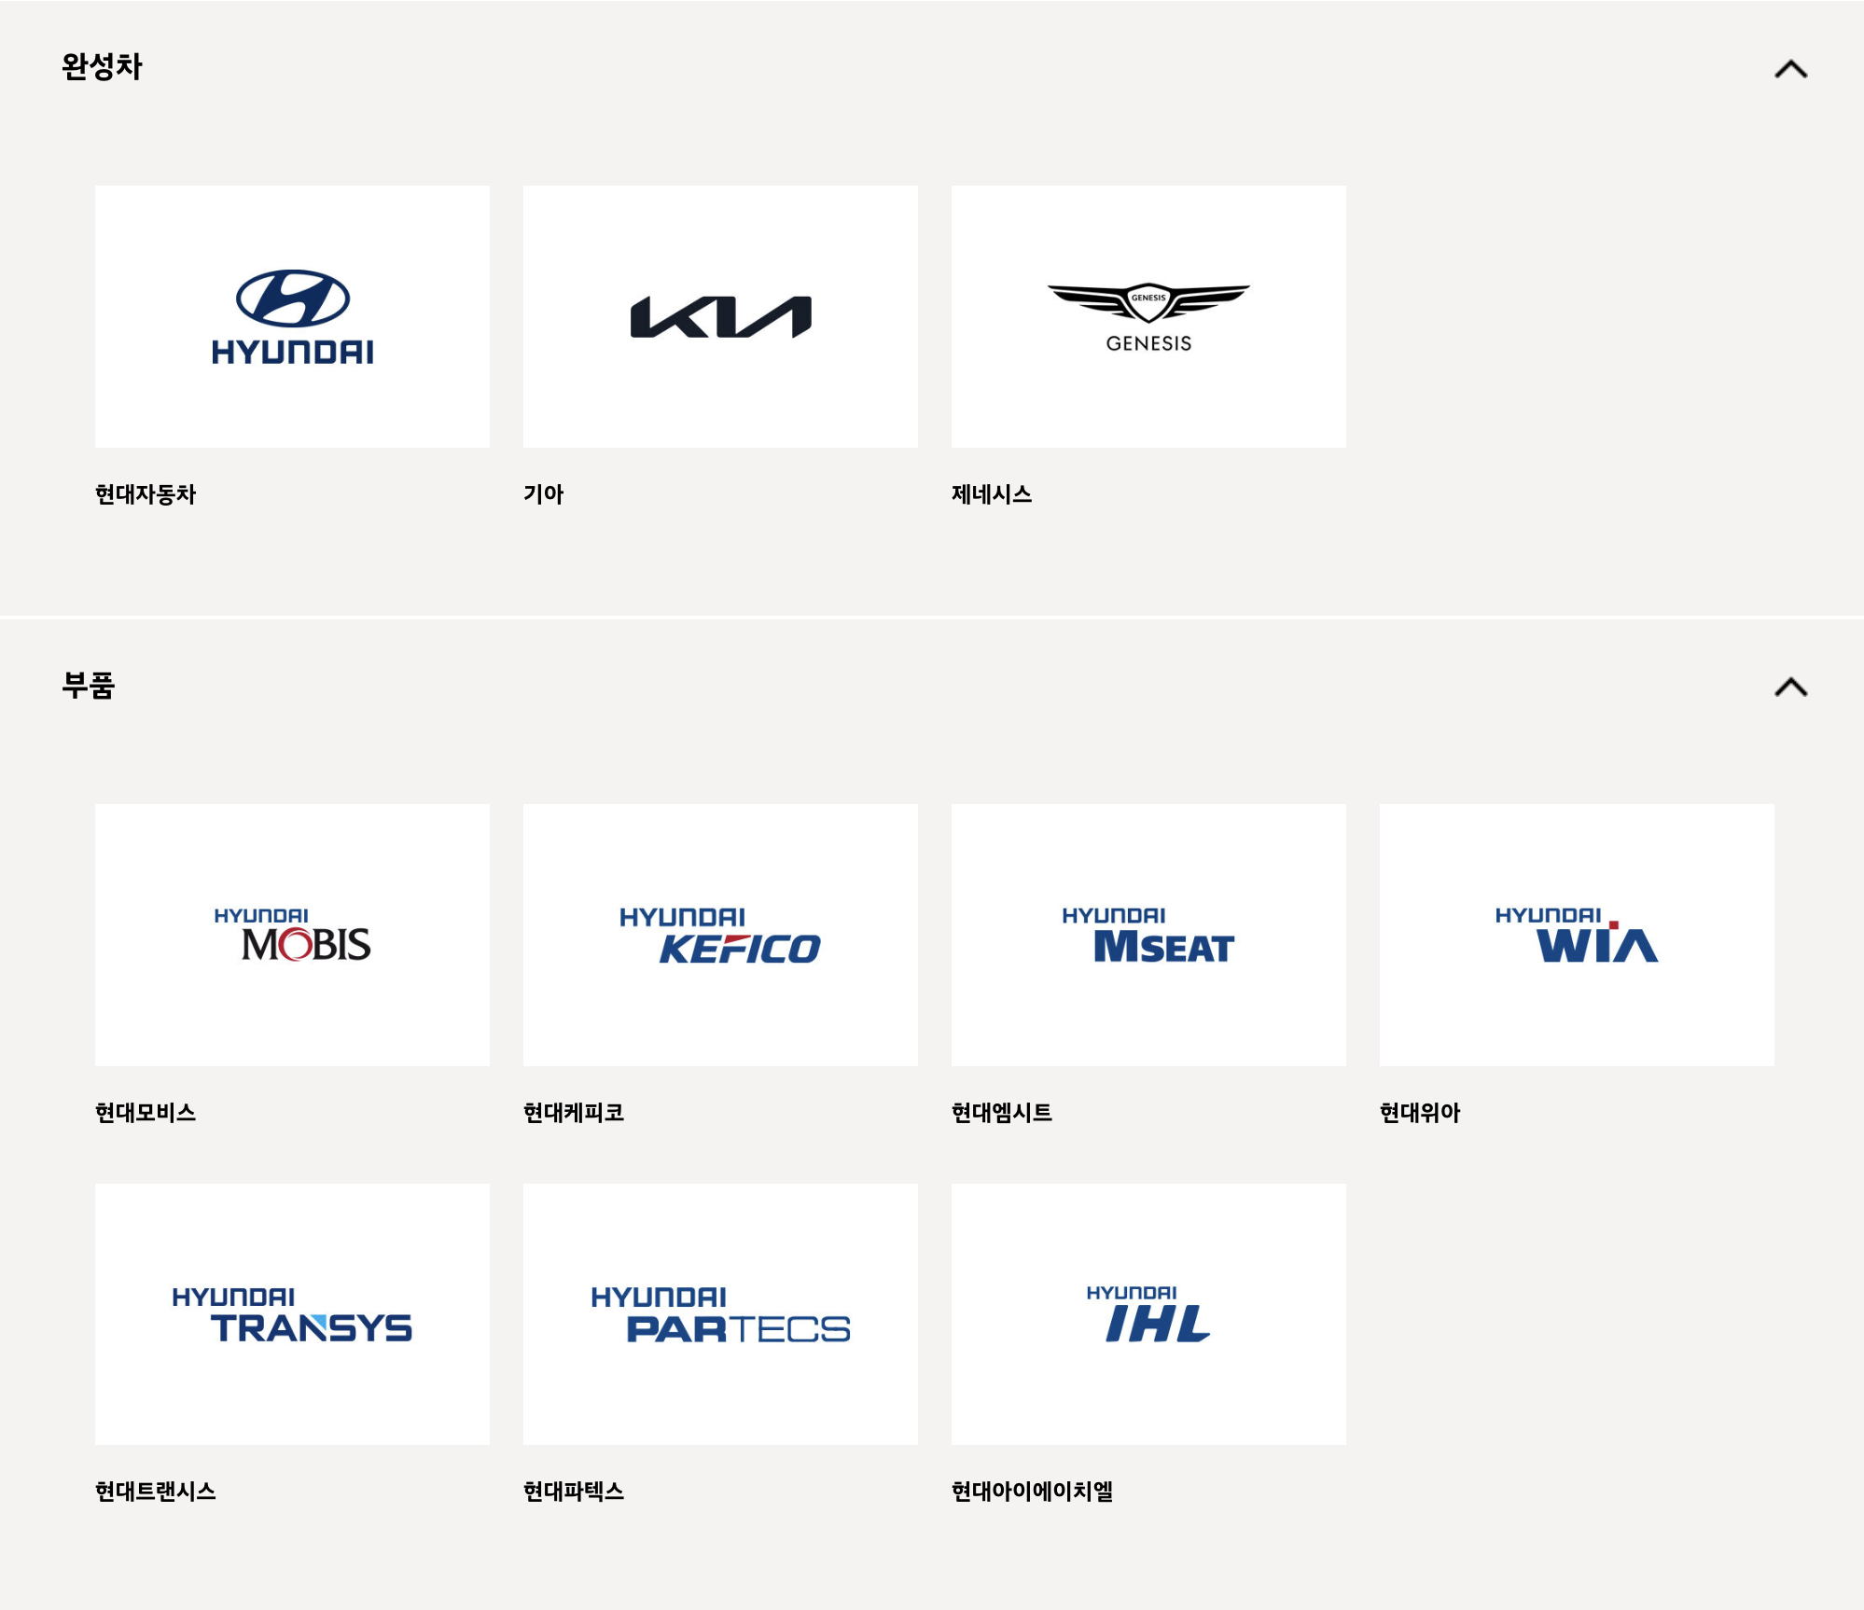
(출처: 현대자동차, 한국산업단지공단, DART, NICE)
자동차 분야 조사 기업 - 매출 순위(기준 연도:2023년) |  |  |  |  | 2024년 09월 자동차부품 상장기업 브랜드평판
매출 순위 | 기업명 | 종업원 수 | 매출액(단위:천원) |  | 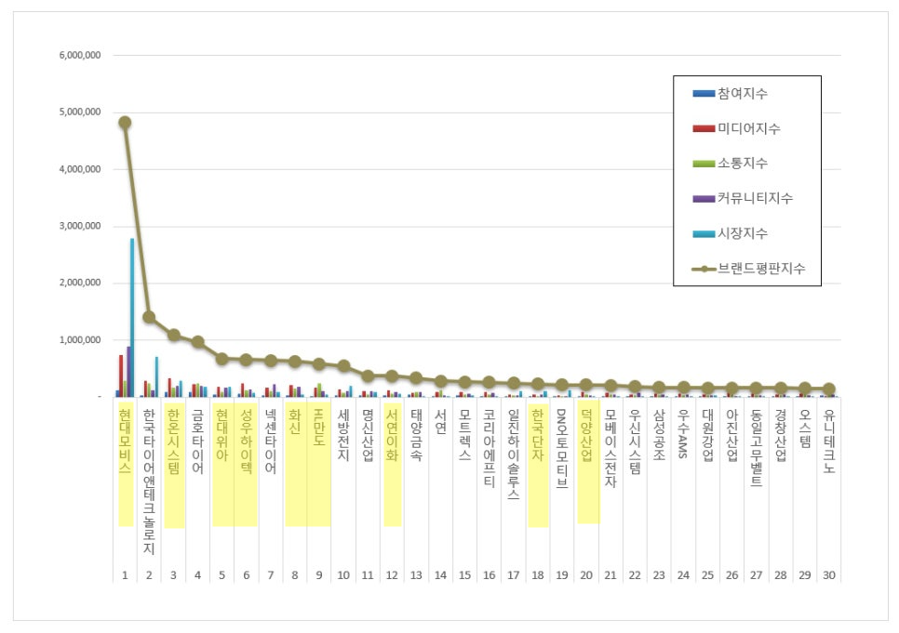
1 | 현대자동차(주) | 69,755 | 78,033,758,000
2 | 기아(주) | 35,636 | 58,519,958,000
3 | 현대모비스(주) | 11,985 | 38,970,304,000
4 | LG화학 | 14,470 | 19,947,377,000
5 | 삼성SDI(주) | 12,572 | 19,799,056,218
6 | 현대트랜시스 | 4,065 | 8,596,884,000
7 | 현대위아(주) | 2,914 | 7,235,272,000
8 | (주)엘지씨엔에스 | 6,872 | 5,112,688,400
9 | (주)엘앤에프 | 1,687 | 4,600,044,290
10 | 한온시스템(주) | 2,174 | 3,531,567,613
11 | 에이치엘만도(주) | 3,740 | 2,758,148,037
12 | (주)현대케피코 | 1,675 | 2,458,334,457
13 | 덕양산업(주) | 864 | 1,839,599,927
14 | (주)성우하이텍 | 1,787 | 1,704,758,620
15 | (주)서연이화 | 920 | 1,590,508,503
16 | (주)포스코디엑스 | 2,022 | 1,445,325,769
17 | 한국단자공업 | 1,172 | 1,168,454,578
18 | SNT모티브 | 589 | 1,114,711,301
19 | 현대비앤지스틸(주) | 457 | 1,044,395,496
20 | (주)화신 | 1,002 | 957,106,397
21 | 대성산업(주) | 385 | 740,702,682
22 | 현대모트라스(주) | 4,991 | 662,340,241
23 | 현대엠시트(주) | 387 | 634,607,354
24 | 에스제이지세종(주) | 624 | 478,833,422
25 | 현대아이에이치엘(주) | 522 | 430,125,830
26 | (주)삼원강재 | 291 | 359,058,170 |  | (출처: 한국기업평판연구소 - 빅데이터 분석결과)
27 | 새론오토모티브(주) | 290 | 107,027,948
28 | 현대파텍스(주) | 57 | 75,442,016
29 | 두산로보틱스(주) | 211 | 55,052,582
30 | (주)코렌스글로벌 | 68 | 27,654,452
31 | 대경정밀(주) | 51 | 27,560,000

 |  | 클라우드 사용 |  | 보안 강화 필요성 | 기원테크 제품 적용 가능성
자동차 분야 기업 잠재고객사 - 보안 관심도
매출 순위 | 기업명 | 종업원수 | 보안인증 | 보안 이슈 | ICT 솔루션 적용 사례 | ICT 솔루션 비교 분석
9 | (주)엘앤에프 | 1,687 | ISO 27001 | 엘앤에프 美 공장 이전 불허 판정…IRA 견제인가 보안 이슈 때문일까 |  | 국내 산업기술보호법에 의거한 국가 핵심 기술 유출 방지를 위한 SECU E Cloud 적용 제안
10 | 한온시스템(주) | 2,174 | X | 한국 한온시스템, 사회보장번호, 연락처 정보 유출로 직원들에게 데이터 침해 통보 | 씨앤토트 클라우드 서비스 적용 사례 | [씨앤토트] 중소기업들을 대상으로 한 효율적 솔루션만을 제공 [기원테크] 보안과 데이터 관리에 매우 강력한 솔루션을 제공하며, 다양한 인증과 규제 준수 요건을 고도화된 보안환경 마련 정보 자산 보호를 위한 SECU E Cloud 적용 제안
 |  |  |  | 랜섬웨어, 한온시스템에 세 번째 공격 가해 2.3TB 데이터 유출
 |  |  |  | 한온시스템, 해킹으로 임직원·가족·입사지원자 개인정보 노출…이번이 세 번째
11 | 에이치엘만도(주) | 3,740 | ISO 27001, ISO/SAE 21434 | HNIX, 'ISO 20000' 획득
 |  |  |  | 자동차의 전장화 '보안이 걱정'...HL만도, 아르거스와 MOU 체결
13 | 덕양산업(주) | 864 | X
14 | (주)성우하이텍 | 1,787 | X | 일아오픈, 클라우드 전문기업으로 거듭난다 | 직무소개>IT(전산)>인프라관리 | [이메일 보안] 성우하이텍-제조업에 특화된 기본 이메일 보안 기능에 초점을 맞춤 기원테크-암호화 및 DLP와 같은 고급 기능 갖춤 [클라우드 솔루션] 성우하이텍-온프레미스 서버 기반의 보안을 유지하는 경향 기원테크-클라우드 인프라 관리 및 데이터 보안 중점과 재해복구 서비스 제공
 |  |  |  |  | 현대오토에버, IT 통합 구매 서비스 자동차 부품 협력사 제공… 성우하이텍 MOU 체결
15 | (주)서연이화 | 920 | ISO 27001 | 현대차·기아 부품사 서연이화 데이터 탈취됐나? 다크웹에 판매 게시글 올라와 |  | 정보 자산 보호를 위한 SECU E Cloud 적용 제안
17 | 한국단자공업 | 1,172 | X
18 | SNT모티브 | 589 | X | SNT모티브, ‘보안관리 우수업체’ 국방부 장관 표창
20 | (주)화신 | 1,002 | ISMS, TISAX | 보안 인증 히스토리
21 | 대성산업(주) | 385 | X |  | 나라비전-대성 웹메일 시스템 업그레이드 구축 | 기존 hp, cisco, cecui 등 원활하게 파트너십 관계가 형성되어 있어 적용 가능성이 떨어질 수 있음 [CECUI 제품] - Firewall/VPN, IPS 솔루션 사용 중 - 클라우드 서비스 측면에서 데이터 저장 관리, 협업 도구 지원, 사용자 친화적 GUI 지원 -> 그러나 이메일 보안 기능이 부족하여 이메일 보안 부분에서 상대적으로 취약할 수 있음
 |  |  |  |  | ICT BUSINESS - SECUI(Firewall/VPN 사용)
24 | 에스제이지세종(주) | 624 | X
26 | (주)삼원강재 | 291 | X
27 | 새론오토모티브(주) | 290 | X
30 | (주)코렌스글로벌 | 68 | X | BMW ‘EGR 부품’ 납품업체 압수수색-이메일 집중 분석 |  | 발신 메일 통합 보안을 위한 EG-Platform 적용 제안
31 | 대경정밀(주) | 51 | X

무역(에스케이)
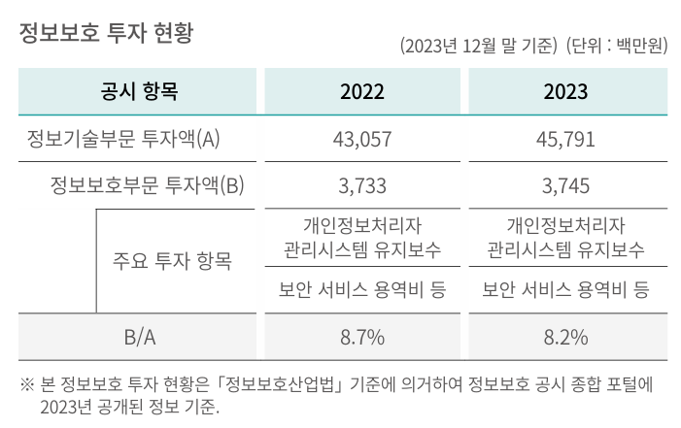
2위
SK네트웍스 계열사
계열사 | 종업원수 | 업종 | 주소 | URL | 정보보안 관심도 | 기타
SK네트웍스 | 1,633 | 상품 종합 도매업 | 경기도 수원시 장안구 경수대로 976번길 19(송죽동) | https://www.sknetworks.co.kr/ | 23년 지속가능경영보고서 中 Social 정보보안 및 개인정보 보호 - 외부 공격 대응 및 내부 정보 유출 방지 위해 약 15종의 보안 솔루션 운영 - 클라우드 보안 솔루션(CSPM) 도입 - 정보보호 투자 현황(I열 사진) | SK네트웍스 1차 협력사 수 559 주요 1차 협력사 수 296 일정 구매금액 이상 등 회사 내부 기준에 의거 주요 1차 협력사로 구분
SK네트웍스서비스㈜ | 701 | 통신장비수리업 | 서울특별시 중구 세종대로9길 41(서소문동) 퍼시픽타워 14층 | https://www.sknservice.com/ | (15.01) SK네트웍스서비스, 워치가드코리아 파트너쉽 체결 https://www.dailysecu.com/news/articleView.html?idxno=8548
SK매직㈜ | 1060 | 가전제품 제조, 판매 및 렌탈업 | 서울특별시 종로구 청계천로 85, 18층(관철동, 삼일빌딩) | https://www.skmagic.com/ | 정보 없음
SK일렉링크 | 52 | 전기차 충전 서비스 | 서울특별시 송파구 올림픽로 295 / 삼성생명잠실빌딩 17층 | https://skelectlink.co.kr/
민팃㈜ | 65 | 도매 및 상품 중개업 | 서울특별시 마포구 성암로 189 중소기업 DMC타워 16층 | https://www.mintit.co.kr/
㈜엔코아 | 157 | 데이터 비즈니스 전문기업 | 서울 마포구 마포대로 163 (공덕동, 서울신용보증재단) 8층 | https://www.en-core.com/ |  | 구매사(아래 사진)
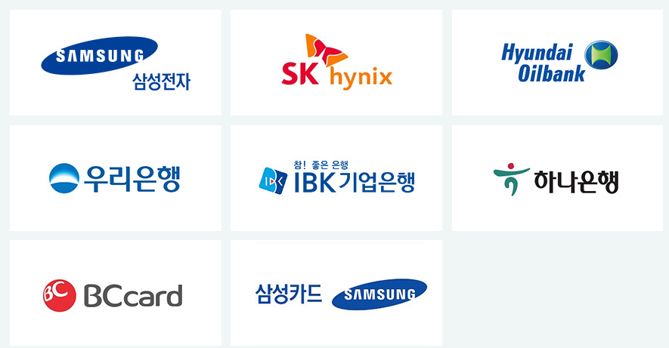

SK네트웍스의 지주사 SK㈜의 모든 계열사
계열사명 | 종업원수 | 업종 | 기타
SK(주) | 4,316 | 지주회사/시스템통합(SI), 정보통신... | 소속 계열사: 218사 전체 종업원: 113,636명
SK네트웍스(주) | 1,633 | 정보통신 유통,자동차 관리,글로벌 트... | 중간 지주사 체제로 전환중 스피드메이드: 24년 9월 1일 물적분할 트레이딩 사업부:24년 12월 1일 물적분할
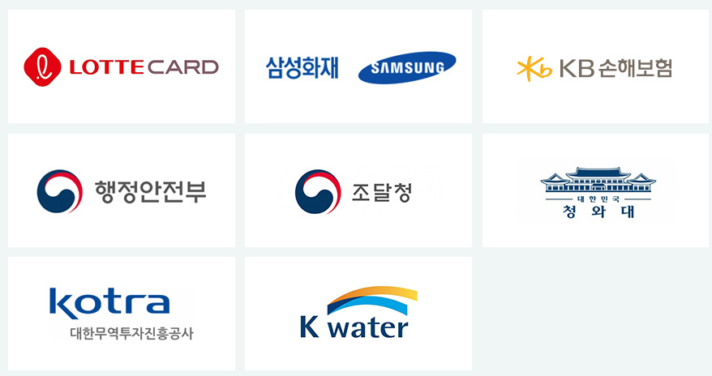
에스케이브로드밴드(주) | 2,553 | 전신전화,통신설비 임대/소프트웨어 개... | 기원테크와 유사한 이메일 보안 솔루션 제공 | so SK네트웍스와 계열사가 기원테크의 고객사가 될 가능성 낮음
(유)로지소프트 | 30 | 소프트웨어개발,전자상거래,광고대행업,...
(주)굿스플로 | 39 | 화물자동차 운송,화물자동차 운송주선/...
(주)대한송유관공사 | 363 | 파이프라인 운송
(주)드림어스컴퍼니 | 329 | 온라인 음악 서비스/음반,디지털 콘텐...
(주)로크미디어 | 63 | 출판업,통신판매업,소프트웨어개발，제작...
(주)부산도시가스 | 340 | 도시가스 배관공급,가스기기 판매,설비...
(주)사피온코리아 | 106 | 비메모리용,전자집적회로(반도체),컴퓨...
(주)아이에스시 | 191 | 전자부품(반도체테스트장비부품) 도매,...
(주)아이에스시엠 | 128 | 계측기,정밀기기부품,반도체시험장치,반...
(주)아이티엠티시 | 121 | 반도체소자,전자부품 제조
(주)에스엠코어 | 300 | 자동화물류시스템,자동화공정설비(물품취...
(주)엔코아 | 157 | 응용 소프트웨어,온라인 모바일 게임소...
(주)와이엘피 | 98 | 화물 운송주선/소프트웨어 개발/컴퓨터...
(주)원폴 | 38 | 합성수지,재생섬유소,유도체 제조
(주)유엔에이디지탈 | 89 | 무선통신기기 제조,도소매/정보통신공사...
(주)유엔에이엔지니어링 | 551 | 통신장비 수리,유지보수/통신장비 제조...
(주)제이에스아이 | 17 | 정밀화학,합성수지제품 제조
(주)프로웰 | 70 | 전자부품 제조,도매
(주)휘찬 | 18 | 휴양콘도,박물관 운영
SKC(주) | 184 | 프로필렌옥사이드제품,폴리에스테르필름,...
SK가스(주) | 614 | 액화석유가스,가스기기 판매,수입,저장...
SK이노베이션(주) | 1,509 | 석유 정제품 제조
SK텔레콤(주) | 5,741 | 이동전화,무선호출서비스,부가통신
강원도시가스(주) | 73 | 도시가스 공급/가스배관공사
굿서비스(주) | 28 | 대리운전 알선
나래에너지서비스(주) | 557 | 열,전기 공급
내트럭(주) | 239 | 석유류 도소매
디앤디인베스트먼트(주) | 48 | 자산관리/부동산 자문
디앤디프라퍼티솔루션(주) | 87 | 가구설계 제조/가구,가정용품(가전,가...
리뉴랜드경주(주) | 26 | 산업폐기물 처리,수집
리뉴랜드청주(주) | 19 | 지정외 폐기물 처리업,건설폐기물 처리...
리뉴리퀴드서남(주) | 23 | 재생 처리/화공약품 도매/폐기물 처리...
리뉴리퀴드호남(주) | 27 | 폐수 처리
리뉴어스(주) | 2,128 | 환경시설수탁운영
리뉴에너지경기(주) | 29 | 폐기물중간처리업,폐기물수집.운반,신재...
리뉴에너지경북(주) | 33 | 일반,지정폐기물 중간처리(소각),사업...
리뉴에너지경인(주) | 24 | 산업폐기물,지정폐기물 처리,수집,운반...
리뉴에너지그린(주) | 24 | 폐기물 처리,소각,발전사업/각종슬러지...
리뉴에너지대원(주) | 30 | 지정외폐기물 처리/발전/부동산 임대
리뉴에너지메트로(주) | 44 | 지정 폐기물 처리
리뉴에너지새한(주) | 35 | 폐기물 수집,운반,중간처리(폐기물소각...
리뉴에너지전남(주) | 43 | 지정 폐기물(의료폐기물) 처리
리뉴에너지충남(주) | 32 | 의료폐기물 중간처분/스팀 제조,도소매...
리뉴에너지충북(주) | 104 | 일반폐기물 처리/골재 제조/산업용기계...
리뉴에너지충청(주) | 30 | 지정폐기물 중간처리,수집운반/은 제조...
미디어에스(주) | 36 | 방송프로그램 제작,공급/광고 대행
민팃(주) | 65 | 중고정보기기 판매/컴퓨터,주변기기 제...
부산정관에너지(주) | 61 | 발전전기,집단에너지
블룸에스케이퓨얼셀(유) | 18 | 전기장비(수소연료전지) 제조
삼강에스앤씨(주) | 202 | 선박구성부분품 제조,도장,피막처리,강...
서비스에이스(주) | 2,988 | 콜센터운영,텔레마케팅/통신기기악세사리...
서비스탑(주) | 2,754 | 콜센터 운영/부동산 임대/위탁 교육,...
서울공항리무진(주) | 265 | 공항버스 운송
십일번가(주) | 1,227 | 전자상거래
아이지이(주) | 22 | 액화수소플랜트사업
에스케이네트웍스서비스(주) | 701 | 통신장비,전기,정밀기기 수리/LED,...
에스케이넥실리스(주) | 569 | 주조,단조품,동박 제품 제조,도매/전...
에스케이디스커버리(주) | 67 | 지주회사/화섬사(폴리에스테르원사(폴리...
에스케이디앤디(주) | 188 | 부동산(오피스,도시형생활주택)개발/가...
에스케이레조낙(주) | 19 | 반도체용특수가스 제조
에스케이렌터카(주) | 629 | 자동차 대여,정비
에스케이리비오(주) | 28 | 합성수지,플라스틱물질,화학제품,화학물...
에스케이리츠운용(주) | 26 | 부동산 개발,자문,취득,운영관리
에스케이매직(주) | 1,060 | 가스기기,가전제품 제조
에스케이매직서비스(주) | 454 | 전기,가전제품(정수기,비데,안마의자)...
에스케이머티리얼즈그룹포틴(주) | 79 | 실리콘탄소음극소재 제조
에스케이머티리얼즈에어플러스(주) | 216 | 산업용,의료용 가스,화학공업제품 제조...
에스케이머티리얼즈제이엔씨(주) | 38 | 발광다이오드(OLED)소재 제조,유통...
에스케이머티리얼즈퍼포먼스(주) | 103 | 반도체산업용감광제 제조,개발,판매/감...
에스케이멀티유틸리티(주) | 88 | 증기,냉온수,공기조절 공급/전기,스팀...
에스케이바이오사이언스(주) | 1,126 | 백신 제품,제제 제조
에스케이바이오텍(주) | 416 | 의약(의약중간체),생명과학,화학제품 ...
에스케이바이오팜(주) | 247 | 신경질환,정신질환,중추신경 신약 개발...
에스케이브로드밴드(주) | 2,553 | 전신전화,통신설비 임대/소프트웨어 개...
에스케이스퀘어(주) | 79 | 지주회사
에스케이스토아(주) | 300 | 통신 판매
에스케이스페셜티(주) | 848 | 기초무기화학물질 제조
에스케이실트론(주) | 3,584 | 실리콘 웨이퍼(규소박판전자산업용반도체...
에스케이아이이테크놀로지(주) | 375 | 축전지 제조,도소매/부동산 임대/기술...
에스케이어드밴스드(주) | 115 | 프로필렌,합성수지 제조
에스케이어스온(주) | 86 | 원유,천연가스 채굴
에스케이에너지(주) | 2,427 | 원유 정제처리/액체,고체연료,관련제품...
에스케이에코엔지니어링(주) | 1,454 | 토목시설물공사
에스케이에코플랜트(주) | 3,398 | 일반토목공사/건축자재,물품취급장비 제...
에스케이엔무브(주) | 369 | 윤활기유,윤활유,그리스 제조/점포,토...
에스케이엔펄스(주) | 158 | 전자부품(반도체제조장비부품) 제조,도...
에스케이엠앤서비스(주) | 1,413 | 프로그램 개발,데이타베이스/보험대리점...
에스케이오션플랜트(주) | 663 | 특수강,스텐레스강관 제조,수출
에스케이오앤에스(주) | 2,330 | 기지국,광선로,통신사옥전력 유지보수
에스케이온(주) | 3,474 | 축전지 제조/연료,광물,금속,비료,화...
에스케이온테크플러스(주) | 351 | 리튬전지(하이브리드카용 2차전지),리...
에스케이이엔에스(주) | 599 | 화력 발전/일반목적용기계,장비 도소매...
에스케이이터닉스(주) | 85 | 재생에너지 관련 개발/EPC/운영/전...
에스케이인천석유화학(주) | 618 | 원유 정제처리/석유화학계 기초화합물질...
에스케이일렉링크(주) | 52 | 전기차충전/시스템통합,전산장비유지보수...
에스케이임업(주) | 97 | 조경공사,토목건축공사/양묘,육림/무역...
에스케이지오센트릭(주) | 1,358 | 석유화학계기초화학물질,석유정제물재처리...
에스케이커뮤니케이션즈(주) | 195 | 인터넷정보검색,인터넷컨텐츠사이트,인터...
에스케이케미칼(주) | 1,392 | PETG수지,PET수지,백신 제조,도...
에스케이케미칼대정(주) | 15 | 고순도유기용매 가공,판매,수출입
에스케이키파운드리(주) | 1,650 | 반도체 제조
에스케이텔레콤씨에스티원(주) | 72 | 스포츠클럽 운영
에스케이텔링크(주) | 168 | 기간통신사업
에스케이트레이딩인터내셔널(주) | 121 | 원유,석유,화학제품 도소매,수출입/원...
에스케이트리켐(주) | 175 | 전구체 제조,개발,도소매
에스케이플라즈마(주) | 347 | 혈액제제,의약품 제조,도소매
에스케이플래닛(주) | 695 | 부가통신(OK캐시백)/환경모니터링단말...
에스케이피아이씨글로벌(주) | 349 | 화학제품(기초화학원료) 제조
에스케이핀크스(주) | 197 | 호텔/골프장/골프장휴게음식점/골프용품...
에스케이하이닉스(주) | 31,967 | 반도체,컴퓨터,통신기기 제조,도매
에스케이하이닉스시스템아이씨(주) | 1,015 | 반도체소자,반도체전자제품,전자기기부품...
에스케이하이스텍(주) | 256 | 사업 지원,교육,물류,전세버스 운영,...
에스케이하이이엔지(주) | 810 | 사업 지원(건축공사,토목시설물공사,가...
에프앤유신용정보(주) | 1,241 | 채권 추심,컨텍센터(고객상담,미납관리...
에프에스케이엘앤에스(주) | 137 | 화물운송주선,물류 컨설팅
엔티스(주) | 39 | 정밀화학제품(분체도료용 폴리에스텔수지...
여주에너지서비스(주) | 30 | 화력 발전
영남에너지서비스(주) | 257 | 도시가스,가스기기 제조,판매,설비시공...
울산아로마틱스(주) | 16 | 화학제품(아로마틱화합물) 제조,도소매...
울산지피에스(주) | 118 | 가스복합화력발전
원스토어(주) | 188 | 유선 통신
인크로스(주) | 253 | 디지털광고미디어렙/통신판매
전남도시가스(주) | 75 | 산업용,일반용 도시가스(LNG,LPG...
전남해상풍력(주) | 16 | 해상풍력발전
전북에너지서비스(주) | 77 | 도시가스,증기전기 공급,판매
제주유나이티드에프씨(주) | 16 | 프로축구단 운영
충청에너지서비스(주) | 176 | 산업용,일반용 도시가스 제조,공급/가...
카라이프서비스(주) | 373 | 사업지원 서비스/자동차 매매
카티니(주) | 30 | 타이어 판매,전자상거래
코원에너지서비스(주) | 351 | 도시가스 공급,도소매/공급설비공사/부...
콘텐츠웨이브(주) | 198 | 영화,비디오물,방송프로그램 배급
티맵모빌리티(주) | 382 | 데이터베이스,온라인정보 제공
파주에너지서비스(주) | 33 | 화력 발전/토목엔지니어링
파킹클라우드(주) | 411 | 주차관제장치,교통신호장치 제조
프롭티어(주) | 56 | 소프트웨어개발및공급
플레이스포(주) | 84 | 숙박,관광객이용시설,복합문화공간 운영...
피에스앤마케팅(주) | 2,057 | 유무선전화,주변기기,출판 판매/유무선...
한국넥슬렌(유) | 35 | 합성수지,플라스틱물질 제조
행복나래(주) | 269 | 무역,전기,기계장비,의료기기,건강기능...
행복모아(주) | 555 | 방진의류,클린룸부자재 제조,도소매/세...
홈앤서비스(주) | 5,443 | 정보통신공사/정보통신 시설운영,유무선...

화학
 |  | 1-5 순위 기재 (2023년기준) | 매출 | 출처
 | 1 | LG화학 | 약 51조원 | https://kpia.or.kr/member-company-information/member-company-trends?tpf=board/view&board_code=20&code=13713
 | 2 | 롯데케미칼 | 약 22조원 | https://kpia.or.kr/member-company-information/member-company-trends?tpf=board/view&board_code=20&code=13713
┌---------- | 3 | SK지오센트릭 | 약 13.5조원 | https://www.catch.co.kr/Comp/CompSummary/F79581
ㅣ | 4 | HD현대케미칼 | 약 6조원 | https://www.google.com/search?q=HD%ED%98%84%EB%8C%80%EC%BC%80%EB%AF%B8%EC%B9%BC+%EB%A7%A4%EC%B6%9C&sca_esv=1c412232e298010e&sca_upv=1&sxsrf=ADLYWIKavtaGwgIqzxbJaiosTCJ87BD8uQ%3A1727071928447&ei=uAbxZpT9GpLl2roPnKXl4Ak&ved=0ahUKEwiUua-mtNiIAxWSslYBHZxSGZwQ4dUDCA8&uact=5&oq=HD%ED%98%84%EB%8C%80%EC%BC%80%EB%AF%B8%EC%B9%BC+%EB%A7%A4%EC%B6%9C&gs_lp=Egxnd3Mtd2l6LXNlcnAiGEhE7ZiE64yA7LyA66-47Lm8IOunpOy2nDIIEAAYgAQYogQyCBAAGIAEGKIEMggQABiABBiiBDIIEAAYgAQYogQyCBAAGIAEGKIESLgGUABY8AFwAHgBkAEAmAGKAaABiwKqAQMwLjK4AQPIAQD4AQL4AQGYAgKgApgCmAMAkgcDMC4yoAedBg&sclient=gws-wiz-serp
ㅣ | 5 | 대한유화 | 약 3조원 | https://comp.fnguide.com/SVO2/asp/SVD_Finance.asp?pGB=1&gicode=A006650&cID=&MenuYn=Y&ReportGB=&NewMenuID=103&stkGb=701
ㅣ
ㅣ
ㅣ
ㅣ | 분야 | 기업이름 | 구분 | 종업원수 | 클라우드 사용내용 | 주요 활동 | 정보보안 관심내용 | 정보보안 관심도 자료출처
ㅣ └-------> | 화학 | SK지오센트릭 | 화학 매출3위기업 | 1,338 | 클라우드 전환, 애플리케이션 현대화, 클라우드 관리 서비스 등 다양한 클라우드 서비스를 제공 (End-To-End 서비스) | 석유화학산업 공정에서 필요한 기능성 제품을 공급하고, 전자, 제약 등 성장산업을 위한 고부가 제품을 개발 | 국내외 표준 정보보호 관리지표 90% 이상, 정보보호 관련 교육 이수율 100% 달성, ISO/IEC 27001 취득 | https://www.skinnovation.com/sustainability/risk-management
 |  | SK이노베이션 | 계열사 | 1,611 | 클라우드 전환, 애플리케이션 현대화, 클라우드 관리 서비스 등 다양한 클라우드 서비스를 제공 (End-To-End 서비스) | 석유 · 화학제품 판매(Downstream)에 이르는 통합 Value Chain을 운영 | 해외 정보보안 인증 ISO/IEC 27001 , 개인정보보호 인증 IEC27701 취득 2025년까지 정보보안 및 개인정보보호 관리지표 90%, 보안교육 이수율 100 % 달성이라는 핵심과제를 성실히 이행목표 | https://www.skinnovation.com/esg_report/W/2/SKI%20ESG%20Report_kr_%EC%A0%95%EB%B3%B4%EB%B3%B4%EC%95%88%20%EB%A6%AC%EC%8A%A4%ED%81%AC%20%EA%B4%80%EB%A6%AC%20%EA%B0%95%ED%99%94.pdf
 |  | SK에너지 | 계열사 | 2,427 | 파킹클라우드 의 전기차 충전 플랫폼을 기반으로 에너지 사용의 효율성과 안정성을 높이는 에너지솔루션 신사업 | 석유, 석유화학, 에너지, 화학, 정보전자소재 | 해외 정보보안 인증 ISO/IEC 27001 , 개인정보보호 인증 IEC27701 취득
 |  | SK온 | 계열사 | 3,513 | 배터리 데이터 수집 및 평가·분석', 'B2B·B2C 배터리 모니터링 앱 서비스 개발', '배터리 잔존가치 진단', '배터리 재활용', '배터리 스왑 스테이션' | 배터리 생산, 산업 공장 폐수 정화 및 재이용 등 환경을 위한 기술개발 | 해외 정보보안 인증 ISO/IEC 27001 , 개인정보보호 인증 IEC27701 취득
 |  | SK엔무브 | 계열사 | 369 |  | 윤활기유 생산 및 판매 | 해외 정보보안 인증 ISO/IEC 27001 , 개인정보보호 인증 IEC27701 취득
 |  | SK이이테크놀로지 | 계열사 | 375 | 디지털 탄소 여권 플랫폼 | 튬이온전지 분리막, 연성회로기판 소재, 광학소재 등을 연구 | 전력·냉매·스팀·가스·원재료 소비량을 측정한 뒤 암호화한 형태로 클라우드 서버에 전송 ISO27001(정보보호 관리체계 국제 표준 인증)을 취득 | https://www.sedaily.com/NewsView/2D94TCB421 https://skinnonews.com/archives/110328
 |  | 영남에너지서비스(주) | 계열사 | 245 |  | 연료용 가스 제조 및 배관공급업 | 고객의 개인정보를 보호하고, 개인정보보호에 앞장서고자 개인정보보호TF를 구성 | https://www.skens.com/m/kr/pohang/press/view.do?seq=2096&page.head=&page.type=&page.keyword=&page.page=1#:~:text=%EC%98%81%EB%82%A8%EC%97%90%EB%84%88%EC%A7%80%EC%84%9C%EB%B9%84%EC%8A%A4%E3%88%9C&text=%EC%A7%80%EB%82%9C%201%EC%9B%94%2027%EC%9D%BC,%EB%8B%A4%EC%96%91%ED%95%9C%20%EB%85%B8%EB%A0%A5%EC%9D%84%20%ED%95%98%EA%B3%A0%20%EC%9E%88%EB%8B%A4.
 |  | 에스케이케미칼(주) | 계열사 | 369 | 엔드-투-엔드 서비스를 제공 | 합성수지 및 기타 플라스틱 물질 제조업 | [SK케미칼] IT 보안 담당 신입사원 채용 (~02/13), 정기적인 취약점 진단 및 관리로 안전한 업무 시스템을 구축 인공지능을 활용한 안전환경보건 (Safety, Health & Environment, 이하 SHE) 시스템 | https://www.catch.co.kr/NCS/RecruitInfoDetails/285022 https://report.dataflare.net/static/reports/vnjvn210409/documents/1245/27vtuqy69b.pdf https://m.boannews.com/html/detail.html?tab_type=1&idx=129965
 |  | 에스케이머티리얼즈에어플러스(주) | 계열사 | 209 | 엔드-투-엔드 서비스를 제공 | 산업용 가스 제조업 | 해외 정보보안 인증 ISO/IEC 27001 , 개인정보보호 인증 IEC27701 취득 | https://www.skinnovation.com/esg_report/W/2/SKI%20ESG%20Report_kr_%EC%A0%95%EB%B3%B4%EB%B3%B4%EC%95%88%20%EB%A6%AC%EC%8A%A4%ED%81%AC%20%EA%B4%80%EB%A6%AC%20%EA%B0%95%ED%99%94.pdf
 |  | 에코프로비엠 | 1차 파트너사 | 1,260 | 삼성SDS의 클라우드 컨설팅, 기술 검증을 통해 퍼블릭 클라우드 전환 안정성과 효율성을 확보 | 리튬이온 이차전지의 양극재를 전문적으로 제조 | 국내 배터리셀 및 배터리 소재 기업의 정보보호 관련 투자가 전년 대비 대폭 늘어난 것 사이버보안 시스템 복구 훈련 • 전사보안교육• 해킹메일 모의 훈련• 모의해킹 훈련 | https://cbiz.chosun.com/svc/bulletin/bulletin_art.html?contid=2023071800374 file:///C:/Users/carlo/Downloads/2022_%EC%97%90%EC%BD%94%ED%94%84%EB%A1%9C%EB%B9%84%EC%97%A0_%EC%A7%80%EC%86%8D%EA%B0%80%EB%8A%A5%EA%B2%BD%EC%98%81%EB%B3%B4%EA%B3%A0%EC%84%9C.pdf
 |  | 포스코케미칼 | 1차 파트너사 | 2335 | 포스코DX 사용 | 2차전지의 핵심소재인 양극재와 음극재를 글로벌 시장에 공급 | 2022년 12월 9일 정보보안 경영시스템 인증(ISO27001)을 획득 | https://news.mt.co.kr/mtview.php?no=2022121213022545985#:~:text=%ED%8F%AC%EC%8A%A4%EC%BD%94%EC%BC%80%EB%AF%B8%EC%B9%BC%EC%9D%B4%20%EB%B0%B0%ED%84%B0%EB%A6%AC%EC%86%8C%EC%9E%AC%20%ED%95%B5%EC%8B%AC%EA%B8%B0%EC%88%A0%20%EB%B3%B4%ED%98%B8%EB%A5%BC%20%EC%9C%84%ED%95%9C%20%EC%A0%95%EB%B3%B4%EB%B3%B4%EC%95%88%20%EC%97%AD%EB%9F%89%EC%9D%84,%EA%B2%BD%EC%98%81%EC%8B%9C%EC%8A%A4%ED%85%9C%20%EC%9D%B8%EC%A6%9D%20ISO27001%20%EC%88%98%EC%97%AC%EC%8B%9D%EC%9D%84%20%EC%A7%84%ED%96%89%ED%96%88%EB%8B%A4%EA%B3%A0%2012%EC%9D%BC%20%EB%B0%9D%ED%98%94%EB%8B%A4.
 |  | GS칼텍스 | 1차 파트너사 | 3,158 | 아크로니스 사이버 프로텍트 클라우드 도입 | 정유, 석유화학, 윤활기유 | 정보보호 및 개인정보보호 관리체계(ISMS-P) , 개인정보보호 관리체계(PIMS)’를 획득 | 정보보호 및 개인정보보호 관리체계(ISMS-P) , 개인정보보호 관리체계(PIMS)’를 획득
 |  | 포스코퓨처엠 | 2차 파트너사 | 2,749 | 포스코DX 사용 | 양극재와 음극재를 동시 생산 | 정보보호 및 개인정보보호 정책 외부로부터의 침입을 차단하는 장치를 이용하고 있으며, 각 서버마다 침입탐지 시스템을 설치하여 24시간 침입을 감시 | https://www.poscofuturem.com/resources/file/esg/Information_Security_and_Privacy_Policy(KOR).pdf
 |  | 동화일렉트로라이트 | 2차 파트너사 | 92 |  | 이차전지의 주요 소재인 전해액을 생산 | 개인정보 처리방침 | https://www.dongwhaelectrolyte.com/etc/privacy.asp
 |  | 이수스페셜티케미컬 | 2차 파트너사 | 238 |  | 석유화학계 기초 화학물질 제조업 | PassVault 보안의 시작,패스워드 통합관리 솔루션 사용 | https://www.isusystem.com/kor/business/getBiz4003Html.do
 |  | 코스모신소재 | 2차 파트너사 | 482 | 클라우드 BEMS 2.0서비스의 에너지 효율화 시스템(FEMS) | 배터리의 주요 물질인 양극활물질을 생산 | 개인정보 처리방침 코스모신소재 인사급여 시스템 구축 (한층 강화된 보안 환경) | https://www.cosmoamt.com/kr/info_protection.html https://www.takis.co.kr/board_view.php?idx=110&bo_table=news&pn=3&sn=3
 |  | 삼성정밀화학 | 2차 파트너사 | 140 | 삼성SDS MES 제공 서비스 | 일반화학사업을 시작으로 메셀로스(시멘트 물성개량제), 애니코트(약용캡슐 및 코팅제) 등 고부가가치 정밀화학제품 | 롯데케미칼에 매각됨으로 롯데케미칼과 동일하게 정보보안에 관심 | https://www.lottechem.com/ko/utility/privacy/main.do;jsessionid=6060F15D696490840C96641C031C9DB3?date=200801
 |  |  |  | 20,910

 | ICT 솔루션 조사 및 벤치마킹 분석
 | SK 및 그 계열사들 - 솔루션 Chat & TRTC , 텐센트 클라우드 솔루션 -->We Chat 을 벤치마킹 ( 활성 이용자 수가 10억명이 넘는 중국 국민 메신저인 WeChat의 운영 노하우를 바탕으로 방대한 데이터 기반의 검증된 품질과 안정성을 보장) (자세한건 H 47) https://www.skcc.co.kr/insight/trend/2892 유통 C사의 차세대 택배 시스템 구축 방안 특히 클라우드 시스템은 혁신적인 디지털 기술을 도입하는데 기본적인 인프라가 되어주는 것은 물론 업무 효율, 생산성, 고객편의성 등 다방면으로 개선됨 ( 프로그램 설치 없이 링크 접속을 통해 바로 사용할 수 있게 지원 ) 포스코 DX 국내 IT서비스 업계가 생성형 인공지능(AI)과 클라우드 등 관련 수요 증가로 핵심 사업이 성장하면서 2분기 만족할 만한 성적표를 받아 들었다. 그러나 포스코DX는 철강과 2차전지 등 분야 대형 고객사의 최근 사업 둔화로 투자가 지연됨에 따라 영업익이 감소 https://m.edaily.co.kr/News/Read?newsId=01203766638987648&mediaCodeNo=257 포스코 DX의 CI 소개에 IT, 엔지니어링 등 기반 사업에 더하여 AI, BigData, Digital Twin, Metaverse, Robot 등 최신 디지털 기술을 융복합해 산업의 디지털 전환을 선도하겠다는 약속입니다. 라고 표시됨. 여기에 기원테크의 보안 기능을 추가하면 이에따른 약속의 신뢰도와 브랜드 가치를 한층 향상시킬수있을것임. |  |  |  |  |  | SK 의 WeChat 벤치마킹 WeChat은 10억 명이 넘는 사용자를 기반으로 메시징, 결제(WeChat Pay), 전자상거래, 미니 프로그램 등 다양한 서비스를 하나로 통합한 ‘슈퍼 앱’입니다. SK는 WeChat의 이러한 디지털 서비스 통합 방식을 연구하여 자사 플랫폼에서도 비슷한 방식으로 사용자가 여러 서비스를 매끄럽게 이용할 수 있도록 하였습니다. 특히 WeChat의 강점인 소셜 미디어와 결제, 서비스의 융합을 통해 고객과의 깊이 있는 연결을 목표로 삼았습니다 또한, 텐센트 클라우드는 대규모 데이터 운영과 안정성을 보장하는 데 강점을 가지고 있습니다. SK는 이러한 텐센트 클라우드의 인프라를 활용해 자사의 클라우드 서비스도 확장하고 보안을 강화했습니다. 이는 텐센트가 WeChat과 같은 대규모 플랫폼을 안정적으로 운영한 경험을 토대로 SK가 자사 플랫폼의 신뢰성을 높이기 위한 벤치마킹의 일환입니다 https://it-consultis.com/blog/wecom-wechat-work-guide/ https://www.woodburnglobal.com/post/practical-guide-to-the-wechat-ecosystem-in-china 벤치마킹 포인트: 슈퍼 앱 모델을 도입하여 이메일 보안, 데이터 관리, 클라우드 서비스 등 다양한 서비스를 하나의 플랫폼에 통합함으로써 고객 편의성과 충성도를 높일 수 있다. 또한, 소셜 미디어 통해 고객과의 상호작용을 증가시키고, 실시간 피드백을 수집하여 서비스 개선에 반영할 수 있을것

 |  |  |  |  |  | ----------->

 |  |  |  |  |  |  | 포스코는 블라인드의 퇴직자 말에 따르면 개발레벨이 높은 인재들이 많이없으며 대부분 아웃소싱 외주를 주기 때문에 포스코 DX 만의 벤치마킹사례 같은게 없을것으로 예상 +(홈페이지나 다른곳에서도 나와있지않음)

 |  |  |  |  |  | -------------->

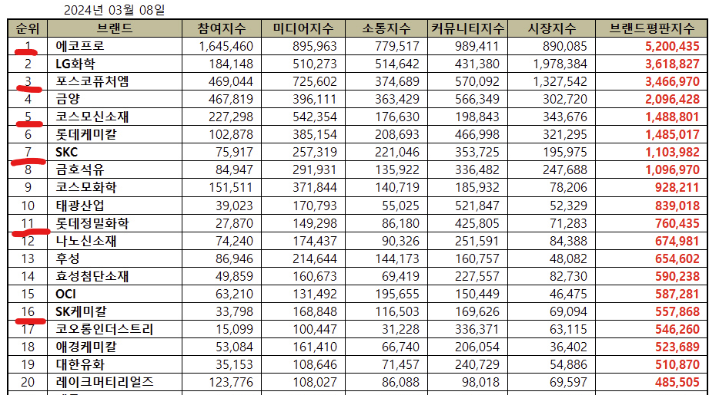
 | 2024 년 03 월 08 일 기준 화학 기업브랜드 이미지 순위 ( 1위~20위 까지에 조사한 기업 6개 가 포함 ) 침해 사고가 발생하면 여러 가지 피해를 입게 되는데, 그 중 하나가 브랜드 이미지 수치로 나타낼 수 없어 간과되기 쉬운데, 그래서 더 위험 “브랜드 이미지 훼손에 대비하려면 보다 광범위한 수준의 위기 관리 계획을 수립필요 (https://m.boannews.com/html/detail.html?idx=122537) 이 가운데 대규모 개인정보 유출 사고는 해당 기업의 평판 리스크에 막대한 영향을 주고 있는 것으로 분석. 언스트앤영 어드바이저리 김민수 이사는 "기업들은 보안 사고로 인한 금전적 부담, 신뢰도 하락 보다도 브랜드 가치 추락을 우려하고 있다. 이는 정보보호컨설팅이나 안전진단이 필요한 이유"라고 말했다. 출처 : 아이티데일리(http://www.itdaily.kr) 사례 : 1984년의 인도 보팔 참사 ,유니언 카바이드의 화학공장에서 유독가스가 누출돼 수천 명이 사망 보팔 참사의 원인은 인재였지만, 최후의 안전장치가 작동하지 않음으로써 참사를 막을 수 없었다 트리톤이(해킹프로그램) 석유화학시설의 비상안전장치를 공격 대상으로 삼은 것의 심각성을 강조했다. 해커들의 뜻대로 됐다면 맹독성이 강한 황화수소 가스 누출이나 폭발이 일어나 공장과 인근 지역 인명을 위험에 빠뜨렸을 수도 있었음 출처: 연합뉴스(https://www.yna.co.kr/view/AKR20190307141200009?input=1195m) 사례 2: “북 해킹조직, 한국 화학업체들 공격” (2022.3) 미국 반도체업체 ‘브로드컴’ 소속 사이버보안 업체 ‘시만텍’은 14일 북한 해킹조직 ‘라자루스’가 한국에 기반을 둔 다수의 화학부문 기업들을 대상으로 ‘드림잡 작전’(Operation Dream Job)' ( 전자우편 등의 수신자들이 악성파일이 첨부된 파일이나 링크를 클릭하도록 유인) 들이 포착 출처 : SPN 서울평양뉴스(https://www.rfa.org/korean/in_focus/nk_nuclear_talks-04142022155422.html) 사례 3: LG 화학, 가짜 이메일 한 통에 240억 날렸다 LG화학은 2016년 아람코 측 거래 상대방 명의로 납품대금 계좌가 변경됐다는 이메일을 받았으며 LG화학은 이메일과 계좌 명의를 확인한 뒤 아무 의심 없이 240억 원가량을 송금했습니다. 그런데 해당 계좌는 아람코 측과 전혀 관계없는 가짜 계좌.( 이메일 해킹) 출처 : SBS 뉴스 ( https://news.sbs.co.kr/news/endPage.do?news_id=N1003550990&plink=COPYPASTE&cooper=SBSNEWSEND )

 | 위와 같은 사례와 브랜드 이미지 순위, 국내 화학 파트너사 및 협력사 조사를 통하여 가치가 높은 브랜드이미지를 유지, 그리고 유명 해외 파트너와의 신뢰성을 유지하려면 확고한 보안이 필요해보인다.

 | 화학 산업에서 상용되는 ICT 솔루션에 대한 조사 결과, 디지털 전환이 주요 트렌드로 자리잡고 있다. 특히 데이터 분석, 인공지능(AI), 사물인터넷(IoT), 클라우드 컴퓨팅 등이 핵심 요소로 이러한 기술들은 운영 효율성 향상, 안전성 개선, 맞춤형 고객 경험 제공, 그리고 비용 절감을 목표로 채택되고 있다​ 출처 : Global Lancers(https://lancersglobal.com/insights/digital-transformation/the-future-of-digitalisation-in-chemical-industry) 예를 들어, 클라우드 컴퓨팅은 대규모 데이터 저장과 처리에 필요한 확장성과 경제성을 제공하여 비용을 절감하고 효율성을 높이는 데 기여합니다. AI와 머신러닝은 작업 자동화와 의사 결정의 질을 향상시키는 데 활용되며, IoT는 물리적 장치를 연결하여 실시간 모니터링 및 운영 최적화에 중요한 역할을 합니다​ 하지만 이러한 기술의 도입에는 사이버 보안과 같은 도전 과제도 따릅니다. 화학 회사들은 OT(운영 기술)와 IT(정보 기술)를 통합하면서 보안 취약점에 노출될 수 있으며, 이는 생산 중단, 지적 재산권 도난, 안전사고 등으로 이어질 수 있습니다. 이에 따라 보안 체계를 강화하고 종합적인 대응 전략을 마련하는 것이 중요합니다​ 이를 통해 화학 산업에서 ICT 솔루션을 효과적으로 도입하려면 디지털 기술의 이점을 극대화하면서도 관련 리스크를 관리하는 것이 필수적입니다. 출처 : Accenture (https://www.accenture.com/us-en/blogs/chemicals-and-natural-resources-blog/chemical-companies-need-robust-security) 그러므로 SK 및 그 계열사들의 이메일 보안 기능까지 추가된다면 보안에 대한 신뢰도와 기업의 브랜드 가치를 한층 더 향상시킬 수 있을 것으로 기대됩니다.

 | 2024 년 03 월 08 일 기준 화학 기업브랜드 이미지 순위 ( 1위~20위 까지에 조사한 기업 6개 가 포함 ) 침해 사고가 발생하면 여러 가지 피해를 입게 되는데, 그 중 하나가 브랜드 이미지 수치로 나타낼 수 없어 간과되기 쉬운데, 그래서 더 위험 “브랜드 이미지 훼손에 대비하려면 보다 광범위한 수준의 위기 관리 계획을 수립필요 (https://m.boannews.com/html/detail.html?idx=122537) 이 가운데 대규모 개인정보 유출 사고는 해당 기업의 평판 리스크에 막대한 영향을 주고 있는 것으로 분석. 언스트앤영 어드바이저리 김민수 이사는 "기업들은 보안 사고로 인한 금전적 부담, 신뢰도 하락 보다도 브랜드 가치 추락을 우려하고 있다. 이는 정보보호컨설팅이나 안전진단이 필요한 이유"라고 말했다. 출처 : 아이티데일리(http://www.itdaily.kr) 사례 : 1984년의 인도 보팔 참사 ,유니언 카바이드의 화학공장에서 유독가스가 누출돼 수천 명이 사망 보팔 참사의 원인은 인재였지만, 최후의 안전장치가 작동하지 않음으로써 참사를 막을 수 없었다 트리톤이(해킹프로그램) 석유화학시설의 비상안전장치를 공격 대상으로 삼은 것의 심각성을 강조했다. 해커들의 뜻대로 됐다면 맹독성이 강한 황화수소 가스 누출이나 폭발이 일어나 공장과 인근 지역 인명을 위험에 빠뜨렸을 수도 있었음 출처: 연합뉴스(https://www.yna.co.kr/view/AKR20190307141200009?input=1195m) 사례 2: “북 해킹조직, 한국 화학업체들 공격” (2022.3) 미국 반도체업체 ‘브로드컴’ 소속 사이버보안 업체 ‘시만텍’은 14일 북한 해킹조직 ‘라자루스’가 한국에 기반을 둔 다수의 화학부문 기업들을 대상으로 ‘드림잡 작전’(Operation Dream Job)' ( 전자우편 등의 수신자들이 악성파일이 첨부된 파일이나 링크를 클릭하도록 유인) 들이 포착 출처 : SPN 서울평양뉴스(https://www.rfa.org/korean/in_focus/nk_nuclear_talks-04142022155422.html) 사례 3: LG 화학, 가짜 이메일 한 통에 240억 날렸다 LG화학은 2016년 아람코 측 거래 상대방 명의로 납품대금 계좌가 변경됐다는 이메일을 받았으며 LG화학은 이메일과 계좌 명의를 확인한 뒤 아무 의심 없이 240억 원가량을 송금했습니다. 그런데 해당 계좌는 아람코 측과 전혀 관계없는 가짜 계좌.( 이메일 해킹) 출처 : SBS 뉴스 ( https://news.sbs.co.kr/news/endPage.do?news_id=N1003550990&plink=COPYPASTE&cooper=SBSNEWSEND )

GS(정유)
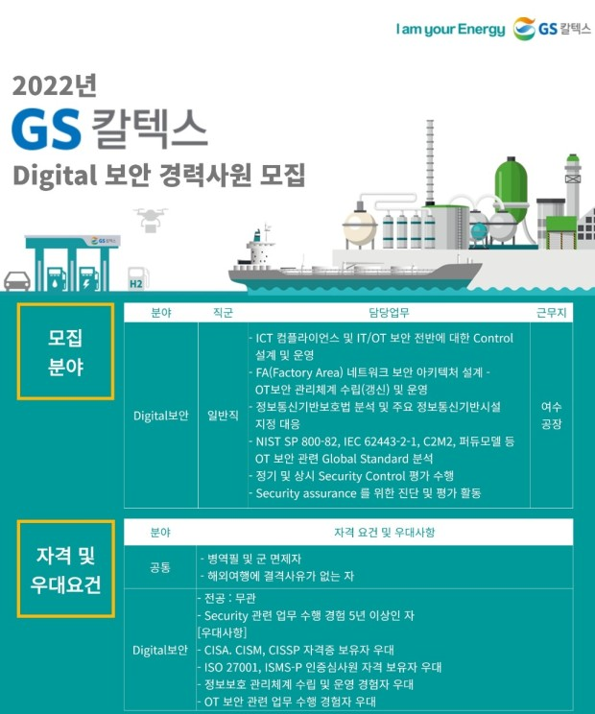
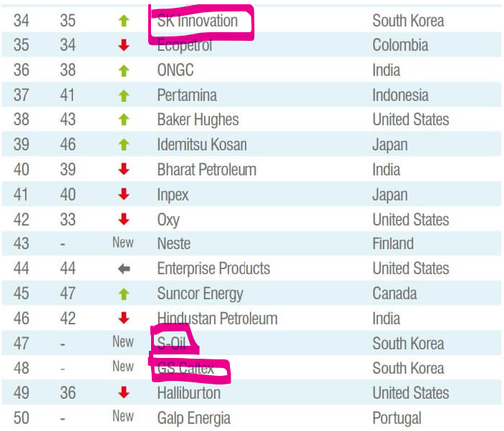
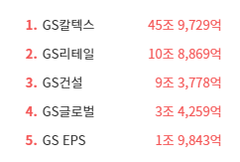
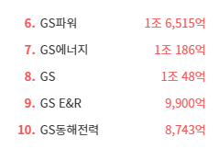
(출처: 공식 홈페이지, NICE 기업정보, 채용 홈페이지) |  | 클라우드 사용
구분 | 기업명 | 종업원 수 | 매출(2023년) | 사업내용 | 정보보안 관심여부 | 출처 | 보안인증 획득
국내 정유기업 | S-OIL | 3,369 | 35조 7272억 | 석유제품,가스,윤활기유,윤활유,그리스,석유화학제품 제조,도매 | 지속적으로 정보보안 인력을 채용하고 보안과 관련된 교육을 중시하는 등 정보보안에 관심을 갖고 있습니다. | https://m.boannews.com/html/detail.html?idx=130956 | ISMS |  | GS칼텍스는 클라우드 문서의 보호를 위하여 아크로니스 사이버 프로텍트 클라우드를 도입했다. 이는 회사 내부 문서의 안전한 보호를 위함이다. 이렇게 회사 내부 문서의 보안을 위한 솔루션을 찾고 있는 기업이기에 잠재고객사가 될 수 있다.
 | GS 칼텍스 | 3,140 | 48조 6075억 | 정유,윤활유,폴리프로필렌,방향족,석유화학제품 제조,도매,가맹점,인쇄화산업,통신판매/부동산 임대 | 1150만 인원의 고객정보 유출 사건이 있었고, 그 이후 클라우드 문서 보호를 위해 사이버 프로텍트 시스템을 보호하고 정보보안에 대해 투자하는 등의 행보를 보이고 있습니다. | https://www.dailysecu.com/news/articleView.html?idxno=142077 | ISMS
 | SK 에너지 | 2,427 | 7조 7288억 | 원유 정제처리/액체,고체연료,관련제품 도소매 | 고객정보 유출을 원천 차단하기 위해 고객정보보호센터를 오픈하고 사내 데이터베이스보안에 관심을 가지면서 지속적으로 정보보안에 힘쓰고 있습니다. | https://www.newswire.co.kr/newsRead.php?no=390650 | ISMS
 | HD현대오일뱅크 | 2,108 | 28조 1078억 | 원유정제처리,천연가스 제조/열병합 발전/전기,석유류 판매,상품중개/보험 대리 | 지능형 메일보안 서비스인 시큐메일 클라우드를 기원테크에게 보급받는 등 지속적으로 정보보안에 힘쓰고 있습니다. | https://www.issuemaker.kr/news/articleView.html?idxno=3368 | ISMS, 대주주인 현대중공업이 ISO27001 |  | 기원테크는 이미 HD현대오일뱅크의 협력사로 다양한 웹메일 보안 솔루션을 제공 중이다.

정유 (GS 계열사) | GS에너지 | 200 | 6조 1637억 | 지주회사/가스,석유화학계기초화학물질 제조,공급/원유,천연가스 채굴/부동산 임대 | GS 에너지는 정보보안에 높은 관심을 가지고 있으며, 특히 에너지 인프라 보호를 위해 강화된 보안 시스템을 도입하고 있습니다. 원격 관리 및 운영 시스템에 대한 보안을 강화하기 위해 최신 보안 기술을 적용하고 있으며, 해킹 및 사이버 공격에 대한 대응책을 마련하고 있습니다.과거 특정 시점에 랜섬웨어 해킹 시도로 인해 일시적으로 전산망에 피해를 입은 사건이 있었으나, 큰 피해는 발생하지 않았습니다. 이후 GS 에너지는 보안 시스템을 강화하고 추가적인 사이버 보안 훈련을 실시했습니다. | https://www.fieldnews.kr/news/articleView.html?idxno=5257 |  | https://biz.newdaily.co.kr/site/data/html/2024/07/05/2024070500149.html | 과거 랜섬웨어 공격을 받아 사내 이메일시스템에 이상이 생겼고, 이후 일주일동안 복구가 안 된 사례가 있었음. 이후 특별한 정보보호에 관한 정책이 보도된 것이 없는 것으로 보아, GS계열사 중 하나인 GS 에너지는 잠재고객사가 될 수 있음.
 | GS EPS | 258 | 4051억 | 전력자원 개발,판매,전기가스 공급 | GS EPS는 발전소와 관련된 중요 데이터를 보호하기 위해 정보보안 체계를 지속적으로 강화하고 있습니다. 특히, 스마트 그리드와 관련된 기술이 발전함에 따라, 이에 따른 사이버 위협에도 대비하고 있습니다. 또한 사내해커톤 대회와 같은 대회도 지속적으로 개최 중입니다. | https://www.gseps.com/html/story/view.php?no=94 |  | http://gseps.tenfix.co.kr/contents.php?pno=146?mid=24 | GS EPS는 국가보안시설(2급)에 해당하는 기업임. 때문에 정보, 이메일 보안이 타 기업들에 비하여 중요하다고 판단할 수 있음. 그러나 따로 이메일보안에 관한 정책이나 협업하는 기업이 없음. 잠재고객사가 될 가능성이 충분함.
 | GS 건설 | 5,241 | 3조 2972억 | 토목공사,건축공사,주택공사,산업플랜트공사,리모델링공사,시설물유지관리공사/산업설비설계,감리 용역,수출입/에너지관리 진단,연구개발 |  | https://www.psnews.co.kr/news/articleView.html?idxno=2017230 | ISO27001, ISO 27701, ISMS
 | GS 리테일 | 5,263 | 2조 9371억 | 체인화 편의점,슈퍼마켓,마트,전자상거래/부동산(빌딩) 임대 | GS건설은 정보보안에 높은 관심을 가지고 있으며, ISO 인증 2건을 동시에 획득하고 ISMS-P 인증을 받았습니다 | https://m.ddaily.co.kr/page/view/2023070510225011628 | ISMS | https://www.hankyung.com/article/202407117327Y | GS리테일은 중소기업들에게 기술유출방지시스템 구축을 지원하는 등, 정보보안에 관심을 갖고 있는 기업임. 또한 경쟁사인 BGF리테일에 비해 약 두 배 이상의 정보보호인력을 채용하고, 영업이익의 약 1.5%인 38억 6000만원을 정보보호부문에 투자하는 등, 정보보안에 큰 관심을 지니고 있다. 그러나 과거 개인정보유출로 인해 과태료처분을 받은 전적이 있는 등 부족한 부분도 있는 기업이다. 이렇게 정보보안에 관심이 큰 기업이기에 잠재고객사가 될 가능성이 충분하다.

GS에너지 | GS칼텍스의 모회사로, 정유 및 에너지 사업을 총괄하며 원유 도입과 정유 공정의 효율성을 극대화하는 데 기여합니다.
협력사 | POSCO | 488 |  | 열연코일,냉연강판,후판,선재,스테인리스 제조 | 과거 개인정보를 해킹당한 후, 이메일 해킹 사기 예방가이드를 공유하고 스마트 공장 도입에 따라 정보보안 체계를 강화하고 있습니다. | http://www.wisept.co.kr/bbs/board.php?bo_table=notice&wr_id=293&page=4&sfl=&stx=&sst=wr_hit&sod=asc&sop=and&page=4 | ISO27001 | http://www.ksmnews.co.kr/news/view.php?idx=42882 | 포스코는 극적인 정보보안활동을 통해 산업기술 유출방지와 보호활동을 지속적으로 전개하고 있다. 또한 보안점검의 일환으로 피싱메일(phishing mail)을 패밀리사 임직원에게 발송해 주민등록번호·연락처 등 개인정보를 입력하는지도 확인하고 있다. 게다가 포스코는 국내에서 보안등급이 높은 '가급' 국가 보안목표시설이자 국가핵심기술 보유 사업장으로 정부 차원에서도 관련 기술 및 시설에 대해 엄격한 보안대책을 적용하고 있다. 이런 점들을 고려하면 포스코는 잠재고객사가 될 가능성이 충분하다.
 | ADNOC | 55,000 |  | 석유 탐사 및 채광, 정유 | ADNOC은 에너지 인프라의 보안을 강화하기 위해 다양한 사이버 보안 솔루션을 적용하고 있습니다. 특히, 원유 및 가스 생산 시설에 대한 사이버 공격을 방지하기 위해 노력하고 있습니다. |  | ISO27001
 | 롯데케미칼 | 12,269 |  | 폴리프로필렌,고밀도폴리에틸렌,에틸렌글리콜,벤젠,에틸렌옥사이드,합성지,부산물 제조 | 롯데케미칼은 화학 산업의 특성상 데이터 보호와 보안이 중요하며, 이를 위해 클라우드 보안과 내부 데이터 보호를 위한 정책을 강화하고 있습니다. 또한 ISO 27001인증을 획득하는 등 지속적으로 정보보안에 관심을 갖고 있습니다. | https://blog.naver.com/lrqa_korea/221163553846 | ISO27001 | https://dealsite.co.kr/articles/106031 | 롯데케미칼은 정보기술 투자를 확대하고 있는데 반해, 정보보호 투자는 감소하였다. 최근 들어 분야를 막론하고 사이버공격이 늘어나고 있는 상황에서 이에 대응하기 위한 대책 마련에 소극적인 것 아니냐는 지적이 나오고 있는 상황이다. 그러나 그와 동시에 개인정보 손해배상책임보험 가입 ▲재해복구센터 가동훈련 ▲사이버 보안관제 및 침입사고 대응훈련 ▲통합로그관리 시스템 구축 및 운영 ▲퇴직예정자 보안점검을 펼쳤다. 이러한 점을 고려했을 때 감소한 정보보호 부문에 대한 투자를 늘릴 때를 노려 잠재고객사가 될 수 있는 가능성이 충분한 기업이다.
 | NuScale파워 | 398 |  | 전력 유틸리티 | NuScale Power는 원자력 발전 기술 개발 회사로, 정보보안에 대한 높은 관심을 가지고 있으며, 핵심 기술과 관련된 데이터 보호를 위해 강력한 보안 조치를 취하고 있습니다.

GS EPS | 전력 생산 회사로, GS칼텍스의 정유 공정에 필요한 전력을 공급하며 에너지 효율성을 높이는 역할을 합니다
협력사 | 삼성물산 | 9,431 |  | 패션,건설,레져,급식,식자재 유통,리조트,바이오 | 보안신고 페이지를 따로 개설하고 보안인증 절차를 강화하는 등 지속적으로 정보보안에 관심을 갖고 있습니다. | https://www.samsungfashion.com/securityrpt.do | ISO27001,ISMS | https://www.seoulfn.com/news/articleView.html?idxno=464077 | 삼성물산은 서비스형 보안 보안관제와 클라우드 점검 자동화로 지속적인 보안 체계를 유지하고 있다. SeCaaS 보안관제를 통해 매년 디도스를 비롯한 해킹 공격을 220만건 방어하는 등의 성과를 보이고 있다. 이렇게 지속적으로 보안에 대해 관심을 갖고 있는 기업은 잠재고객사가 될 가능성이 충분하다.
 | 두산중공업 | 5,996 |  | 기관,터어빈,선박용엔진,주단조품,제강제품 제조/종합건설 | 내부정보유출방지 시스템 구축 프로젝트를 진행하는 등 정보보안에 힘쓰고 있다. | https://www.boannews.com/media/view.asp?idx=1862&direct=mobile | ISO27001 | https://www.doosandigitalinnovation.com/kr/service/cyber-security/it-security | 두산중공업은 두산 디지털이노베이션과 연계하여 정보를 보호 중이다. 이 기업은 사이버 보안 기업인 Cybereason의 APAC 대표 파트너사로서 Cybereason XDR 솔루션을 제공한다. IT보안에 큰 관심을 갖고 있는 기업이기에, 이메일보안부분에서 협력할 수 있는 잠재고객사이다.
 | 한국전력공사 | 22,080 |  | 전력자원개발,발전,송전,전력용기자재확보 | 공공기관 최초로 정보보안 GRC 시스템을 구축하고 정보보안 위험요소를 실시간으로 통합 관리하는 등 정보보안에 힘쓰고 있습니다. | https://m.boannews.com/html/detail.html?idx=108628 | ISO27001 | https://www.doosandigitalinnovation.com/kr/service/cyber-security/it-security | 한국전력공사는 이미 기원테크의 협력사이다. 또한 통합이메일 보안솔루션을 제공하는 기업인 아이모션과도 협업하여 이메일 보안에 지속적인 투자를 하고 있다.
 | SK E&S | 599 |  | 화력 발전/일반목적용기계,장비 도소매 |  |  |  | https://biz.skbroadband.com/page.do?menu_id=P02070000 | SK E&S와 같은 그룹인 SK브로드밴드에서는 이메일을 통해 공격하는 각종 보안 위협에 대한 신속하고 정확한 탐지 및 방어 서비스를 제공하고 있는 기업이다. SK E&S와 협력을 통해 SK브로드밴드와도 연결될 수 있는 가능성이 충분하기에 잠재고객사가 될 가능성이 충분하다.

GS 건설 | 정유 공장의 건설 및 유지 보수에서 중요한 역할을 담당하여 GS칼텍스의 설비와 인프라 확장에 기여합니다.
협력사 | 현대건설 | 7,144 |  | 종합건설,주택분양,건설산업부문 설계,감리 | 현대건설은 대규모 프로젝트 관리에서 발생하는 데이터를 보호하기 위해 정보보안 체계를 강화하고 있으며, 특히 건설 현장의 원격 관리 시스템 보호에 주력하고 있습니다. | https://esg.hd.com/ko/news/504 | ISO27001 |  | 기원테크는 이미 HD 계열사인 HD현대오일뱅크, HD현대중공업, HD현대케미칼, 현대미포조선과 협력 중이다. 이러한 점을 고려했을 때 같은 현대 계열사인 현대건설 또한 잠재고객사가 될 수 있는 이유가 충분하다.
 | 디엘 | 23 |  | 석유화학제품,Pine케미칼제품 제조/지주회사 | DL E&C는 건설 프로젝트에서 발생하는 데이터 보호를 위해 다양한 보안 솔루션을 도입하고 있으며, 특히 해외 프로젝트에서의 보안 강화에 주력하고 있습니다.
 | 삼성 엔지니어링 | 5,893 |  | 산업설비,건물,구축물,토목시설의 설계,시공,공사감리 | 삼성엔지니어링은 리스크 관리 국제 표준 (ISO 31000:2018) 적합성 평가를 수행하는 등 정보 보안에 주력하는 활동을 보여주고 있습니다. | https://www.lrqa.com/ko-kr/latest-news/samsung-eg-31000-certificate/

GS 리테일 | GS칼텍스에서 생산된 석유 제품을 국내외 유통망을 통해 소비자에게 공급하는 데 중요한 역할을 합니다.
협력사 | 신세계 | 2,677 |  | 백화점,할인점(E마트) | 클라우드, AI기반 차세대 정보보안 시장에 큰 관심을 갖고 시장 진출을 목표로 삼는 등 정보보안 시장에 큰 관심을 갖고 있습니다. | https://www.aitimes.com/news/articleView.html?idxno=123854 | ISMS | http://www.sinc.co.kr/business/itService/security.do | 신세계 계열사 중 하나인 신세계 I&C는 정보보안 컨설팅, 정보보안솔루션을 제공하는 기업이다. 때문에 신세계 또한 잠재고객사가 될 수 있다.
 | BGF리테일 | 474 |  | 체인화 편의점 | 정보보호 투자를 감축한 후 잇따라 해킹 피해를 입으며 정보보안의 중요성을 드러낸 사례를 만들어냈습니다. | https://www.1conomynews.co.kr/news/articleView.html?idxno=29891 |  |  | BGF리테일은 잇따라 해킹을 당하면서 정보보안에 허점을 보였다. 정보보호 인력은 고작 3명으로 알려지며 큰 논란이 있었던만큼, 정보보호, 이메일 보안에 대한 투자가 필요한 기업이다. 때문에 잠재고객사가 될 가능성이 충분하다.
 | 롯데쇼핑 | 10,828 |  | 백화점(의류,식품 및 잡화),할인점 운영/전자상거래 | 보안택배 서비스를 도입하고 정보보호부문, 사내 기밀 보안에 힘쓰면서 지속적으로 정보보안에 관심을 갖고 있습니다. | https://www.smartfn.co.kr/article/view/sfn202409020061 | ISO27001, ISMS | https://www.etoday.co.kr/news/view/99804 | 롯데쇼핑은 사내의 각종 경영관련 고급 정보가 새어나간 적이 있다. 이 이후로 메일 사용도 사내 계정만을 쓰게 하고, 메일 내용은 보안팀의 검열을 받게 하고 있는 것으로 알려졌다. 이렇게 메일 보안에 신경을 쓰고 있는 기업이기 때문에 잠재고객사로 분류할 수 있다.

GS 칼텍스 자회사 | GS에코메탈 | 101 |  | 폐촉매 재활용,재생,금속,비철금속 제련/무역 |  |  |  |  | 이 기업들은 GS엠비즈를 제외하고 보안 인증을 취득하지 않았고, 현재 정보보안이나 이메일보안과 관련된 정보가 크게 없는 기업들이다. 이러한 기업들일수록 기원테크의 잠재고객사가 될 수 있다. 보안 취약성에 대한 필요성 증가: 정보보안에 대한 기사가 없다는 것은 그 기업이 상대적으로 보안 강화를 소홀히 하고 있거나, 관련 노력이 외부에 알려지지 않았을 가능성이 있습니다. 이는 보안 취약성의 위험이 크다는 의미로, 보안 위협에 대비해야 하는 필요성이 크기 때문에 보안 솔루션을 도입할 가능성이 높습니다. 정보보안 규제 준수 요구: 한국은 다양한 보안 규제가 존재하며, 개인정보보호법(PIPA)와 같은 법률은 기업에게 강력한 보안 조치를 요구합니다. 보안 관련 정책이 부족한 기업은 이를 준수하지 않거나 보완할 필요가 있기 때문에, 외부 보안 솔루션 제공업체의 도움을 받을 가능성이 높습니다. 기존 보안 시스템 부재: 보안 관련 기사가 없다는 것은 그 기업이 아직 고도화된 보안 시스템을 도입하지 않았을 가능성이 큽니다. 이는 기업이 보안 솔루션을 도입할 준비가 되어 있음을 시사하며, 새로운 보안 파트너를 찾고 있을 수 있습니다. 데이터 유출의 위험성: 이메일은 해커들의 주요 공격 경로 중 하나입니다. 보안 정책이 부재하거나 공개되지 않은 기업들은 사이버 공격에 더욱 취약할 수 있으며, 이러한 위험성을 인지하는 순간 빠르게 보안 강화를 고려할 수 있습니다.
 | GS 바이오 | 35 |  | 바이오디젤 제조,도소매
 | GS 엠비즈 | 216 |  | 윤활유 도소매/화물자동차 운송/플라스틱용기 제조 |  |  | ISMS | https://www.kisa.or.kr/
 | 상지해운 | 118 |  | 내항화물운송,선박.선원.보험관리.선박급유업
 | 이노폴리텍 | 130 |  | 자동차,가전 내외장용 복합수지(복합PP) 제조,임가공/부동산 임대

GS계열사 | GS | 80 |  | 지주회사/부동산 임대
 | GS 리테일 | 5263 |  | 체인화 편의점 | GS리테일은 정보보호 관리체계 운영을 위해, 정보보호 및 개인정보보호를 전담하는 조직을 운영하고 있으며, 정보기술, 정보보호 분야에 대한 전문성 있는 인력을 선별하여 개인정보보호책임자 및 정보보호최고책임자 로 지정하고 있습니다. | http://www.gsretail.com/gsretail/ko/esg/information-protection | ISMS | http://www.ciociso.com/bbs/board.php?bo_table=news&wr_id=272 | GS리테일은 보안솔루션 강화로 비용절감을 실현하는 등 보안솔루션 강화에 큰 관심을 지니고 있는 기업이다. 따라서 잠재고객사로 분류할 수 있다.
 | GS 네트웍스 | 2,253 |  | 운수 및 창고업 | 정보보안, 이메일보안에 큰 투자를 하고 있지는 않은 것으로 보이지만 지속적으로 정보보안 인력을 채용하는 중 | https://www.catch.co.kr/NCS/RecruitInfoDetails/229768
 | GS 파워 | 327 |  | 기타 발전업 | ‘제어시스템 정보보안 협의회’ 발족, 30개 공공기관 인터넷망-업무망 분리 추진 등 정보보안 인식 제고에 힘쓰고 있다 | https://www.boannews.com/media/view.asp?idx=28843
 | GS 이피에스 | 258 |  | 화력 발전업 | GS EPS는 정보보호 조직을 통해 다양한 유형의 사이버 공격과 고도화되는 보안 위협에 대응하고 있습니다. 정보보호 조직은 정보보안 최고 의사결정자인 CISO 및 정보보안관리자, 정보보안담당자로 구성되어 있으며 전문성에 따라 임명하여 보보호를 체계적으로 관리하고 있습니다. | https://www.gseps.com/images/management/2022_report.pdf |  |  | GS EPS는 정보보안 관리를 위해 매체 제어, IPS 네트워크 공격 차단 시스템, 악성코드 및 스팸메일 방지 시스템, FireEye 등 다양한 시스템을 운영하고 있습니다. 2022년에는 DRM 로그 데이터 관리 체제를 구축하여 M365 활동 로그를 지속적으로 저장하고 리포팅할 수 있도록 하였습니다. 회사는 정보보안 관리 수준을 높이기 위하여 2023년 SIEM(Log center), DB 접근제어, IAM(Rathon-IM) 등을 구축 예정입니다. 회사의 2022년 정보유출 건수는 없습니다. 이렇게 정보보안시스템을 구축할 계획을 갖고 있는 기업이기에 잠재고객사로 선정할 수 있는 가능성이 충분합니다.
 | GS 네오텍 | 242 |  | 일반전기 공사업 | GS네오텍은 글로벌 보안 기업 F5와 MSSP 파트너십을 체결하고, 인공지능·머신러닝(AI·ML) 기반 차세대 서비스형 보안 솔루션 서비스 '사이트디펜더(SICTe Defender)' 제공에 나섰다. | https://www.koit.co.kr/news/articleView.html?idxno=102509 | ISO27001, ISMS | https://www.boannews.com/media/view.asp?idx=108926 | GS네오텍은 자체 보안솔루션 서비스 ‘사이트디펜더’ 출시하여 봇 디펜스, 디도스 공격 대응, WAF 등 보안 기능을 제공하는 등 정보보안에 큰 관심을 보이고 있는 기업이다. 때문에 디도스 공격 대응 등의 보안 솔루션뿐만 아니라, 이메일 보안에 특화된 서비스를 제공한다면 GS 네오텍 또한 고객사가 될 수 있을 것이다.
 | GS 엔텍 | 222 |  | 증류기, 열교환기 및 가스발생기 제조업
 | GS 텔레서비스 | 201 |  | 콜센터 및 텔레마케팅 서비스업 | GS텔레서비스는 인공지능 기술을 기반으로 한 정보기술 시스템을 구축했다. | https://www.topdaily.kr/articles/98717
 | GS 동해전력 | 130 |  | 화력 발전업

 | 세계 정유 기업 브랜드 순위 |  |  |  |  |  |  |  |  | GS계열사 매출순위

